1
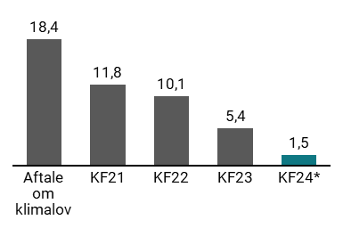
Figur 1.1 Udvikling i reduktionsmankoen til 70 pct. målet i 2030 siden Aftale om klimalov, mio. ton CO2e
 | Aftale om klimalov | KF21 | KF22 | KF23 | KF24*
Manko ift. 70 pct. reduktion i 2030 i forhold til 1990 | 18.4 | 11.8 | 10.1 | 5.4 | 1.5

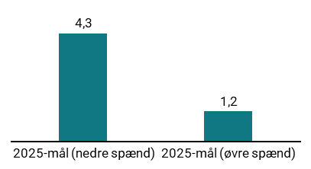
Figur 1.2 Overopfyldelse af 50-54 pct. mål i 2025, mio. ton CO2e
 | 2025-mål (nedre spænd) | 2025-mål (øvre spænd)
KF24 | 4.3 | 1.2

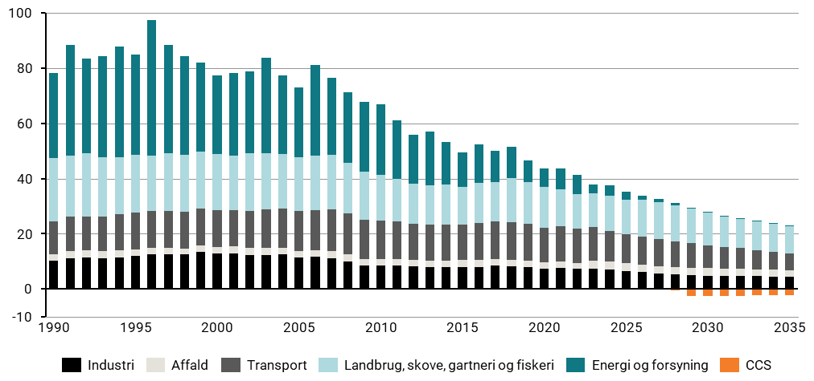
Figur 1.3 Udvikling i udledninger og optag af CO2e på tværs af sektorer 1990-2035, mio. ton CO2e
 | 1990 | 1991 | 1992 | 1993 | 1994 | 1995 | 1996 | 1997 | 1998 | 1999 | 2000 | 2001 | 2002 | 2003 | 2004 | 2005 | 2006 | 2007 | 2008 | 2009 | 2010 | 2011 | 2012 | 2013 | 2014 | 2015 | 2016 | 2017 | 2018 | 2019 | 2020 | 2021 | 2022 | 2023 | 2024 | 2025 | 2026 | 2027 | 2028 | 2029 | 2030 | 2031 | 2032 | 2033 | 2034 | 2035
Industri | 10.22 | 11.26 | 11.41 | 11.3 | 11.59 | 12.07 | 12.56 | 12.69 | 12.52 | 13.46 | 12.95 | 12.98 | 12.46 | 12.43 | 12.51 | 11.43 | 11.6 | 11.28 | 10.08 | 8.48 | 8.66 | 8.6 | 8.24 | 7.96 | 7.89 | 7.98 | 8.1 | 8.47 | 8.22 | 7.88 | 7.44 | 7.8 | 7.26 | 7.3 | 7.05 | 6.65 | 6.16 | 5.68 | 5.39 | 5.11 | 4.91 | 4.87 | 4.79 | 4.64 | 4.62 | 4.57
Affald | 2.48 | 2.5 | 2.51 | 2.47 | 2.42 | 2.39 | 2.39 | 2.36 | 2.27 | 2.33 | 2.37 | 2.41 | 2.41 | 2.48 | 2.34 | 2.36 | 2.43 | 2.47 | 2.53 | 2.37 | 2.26 | 2.28 | 2.31 | 2.4 | 2.44 | 2.48 | 2.42 | 2.41 | 2.36 | 2.38 | 2.39 | 2.32 | 2.28 | 2.99 | 2.9 | 2.66 | 2.65 | 2.65 | 2.66 | 2.66 | 2.66 | 2.66 | 2.65 | 2.57 | 2.45 | 2.21
Transport | 11.74 | 12.42 | 12.38 | 12.63 | 13.03 | 13.13 | 13.23 | 13.3 | 13.34 | 13.45 | 13.36 | 13.3 | 13.45 | 13.89 | 14.22 | 14.44 | 14.6 | 15.18 | 14.92 | 14.15 | 13.95 | 13.7 | 13.04 | 12.87 | 12.94 | 13.02 | 13.31 | 13.55 | 13.74 | 13.49 | 12.43 | 12.61 | 12.4 | 12.22 | 11.12 | 10.56 | 10.26 | 9.82 | 9.35 | 8.95 | 8.38 | 7.87 | 7.41 | 6.96 | 6.59 | 6.05
Landbrug, skove, gartneri og fiskeri | 22.95 | 22.29 | 23.02 | 21.49 | 20.84 | 21.11 | 20.21 | 20.74 | 20.63 | 20.52 | 20.25 | 19.73 | 20.82 | 20.31 | 19.96 | 19.49 | 19.64 | 19.85 | 18.33 | 17.41 | 16.36 | 15.48 | 14.71 | 14.4 | 14.6 | 13.52 | 14.66 | 14.42 | 16.04 | 14.89 | 14.75 | 13.35 | 12.57 | 12.12 | 12.79 | 12.6 | 13.23 | 13.33 | 13.06 | 12.34 | 11.66 | 11.03 | 10.58 | 10.25 | 10.15 | 9.93
Energi og forsyning | 30.95 | 39.95 | 34.11 | 36.54 | 39.98 | 36.38 | 49.16 | 39.33 | 35.58 | 32.16 | 28.44 | 29.96 | 29.78 | 34.59 | 28.5 | 25.2 | 32.77 | 27.72 | 25.57 | 25.45 | 25.72 | 20.98 | 17.56 | 19.56 | 15.38 | 12.44 | 13.88 | 11.12 | 11.16 | 7.98 | 6.64 | 7.59 | 6.91 | 3.34 | 3.67 | 2.8 | 1.67 | 1.13 | 0.88 | 0.31 | 0.23 | 0.24 | 0.18 | 0.14 | 0.1 | 0.07
CCS | 0 | 0 | 0 | 0 | 0 | 0 | 0 | 0 | 0 | 0 | 0 | 0 | 0 | 0 | 0 | 0 | 0 | 0 | 0 | 0 | 0 | 0 | 0 | 0 | 0 | 0 | 0 | 0 | 0 | 0 | 0 | 0 | 0 | 0 | 0 | 0 | -0.16 | -0.16 | -0.36 | -2.41 | -2.46 | -2.47 | -2.48 | -2.32 | -2.33 | -2.34

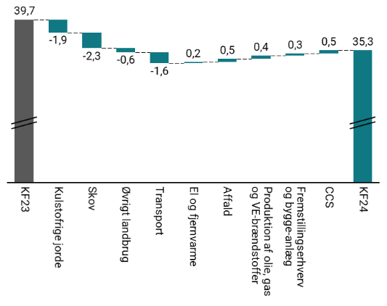
Figur 1.4 Ændringer i samlede udledninger i 2025 ved KF24 i forhold til KF23, mio. ton CO2e
 | KF23 | Kulstofrige jorde | Skov | Øvrigt landbrug | Transport | El og fjernvarme | Affald | Produktion af olie, gas og VE-brændstoffer | Fremstillingserhverv og bygge-anlæg | CCS | KF24
2025 | 39.7 | -1.9 | -2.3 | -0.6 | -1.6 | 0.2 | 0.5 | 0.4 | 0.3 | 0.5 | 35.3

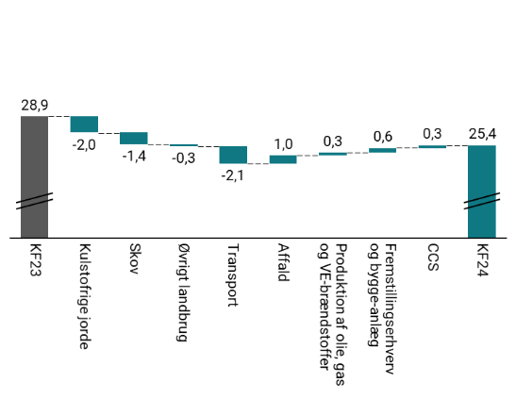
Figur 1.5 Ændringer i samlede udledninger i 2030 ved KF24 i forhold til KF23, mio. ton CO2e
 | KF23 | Kulstofrige jorde | Skov | Øvrigt landbrug | Transport | Affald | Produktion af olie, gas og VE-brændstoffer | Fremstillingserhverv og bygge-anlæg | CCS | KF24
2030 | 28.9 | -2.0 | -1.4 | -0.3 | -2.1 | 1.0 | 0.3 | 0.5 | 0.3 | 25.4

2
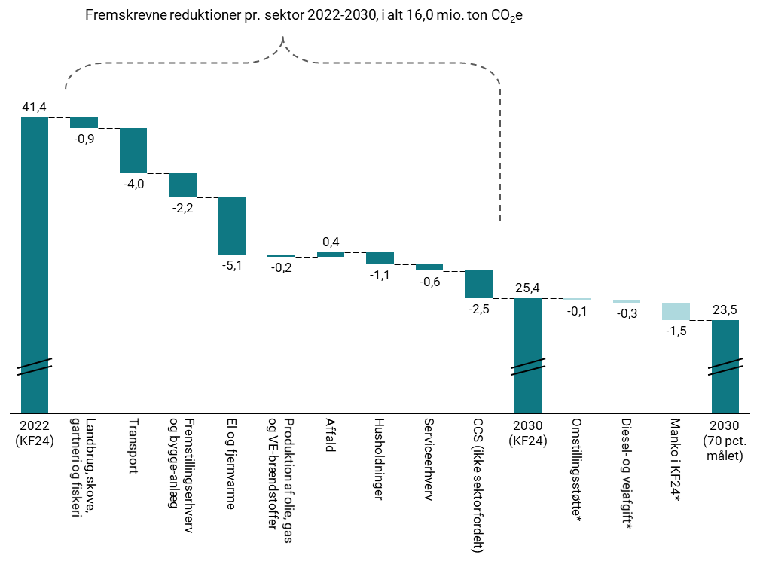
Figur 2.1 Opdeling af fremskrevne reduktioner fra 2022-2030, mio. ton CO2e
 | 2022 (KF24) | Landbrug, skove, gartneri og fiskeri gartneri og fiskeri | Transport | Fremstillingserhverv og bygge-anlæg | El og fjernvarme | Produktion af olie, gas og VE-brændstoffer | Affald | Husholdninger | Serviceerhverv | CCS (ikke sektorfordelt) | 2030 (KF24) | Omstillingsstøtte* | Diesel- og vejafgift* | Manko i KF24* | 2030 (70 pct. målet)
Forventet reduktion 2022-2030 | 41.67 | -0.91 | -4.01 | -2.15 | -5.05 | -0.2 | 0.38 | -1.08 | -0.55 | -2.46 | 25.42 | -0.1 | -0.25 | -1.57 | 23.5 | 23.5

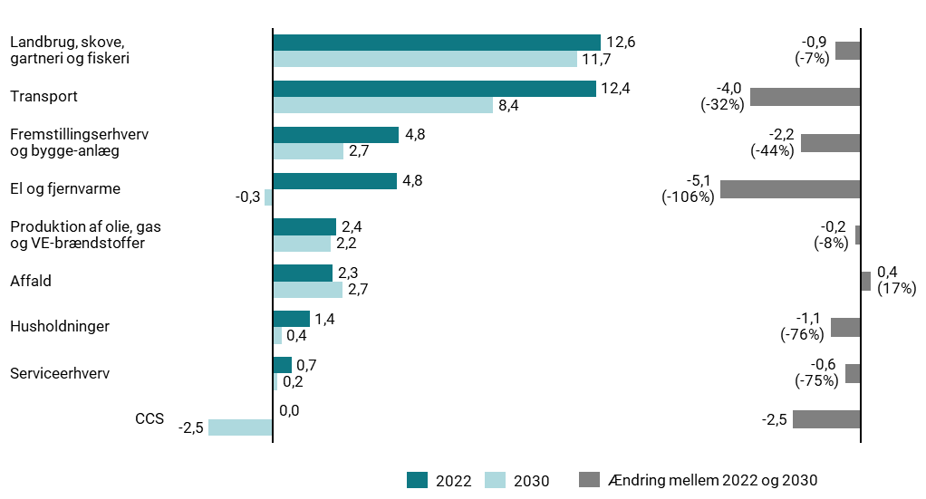
Figur 2.2 Udledninger i 2022 og 2030 samt forventede reduktioner 2022-2030 pr. sektor, mio. ton CO2e
 | 2022 | 2030
Landbrug, skove, gartneri og fiskeri | 12.57 | 11.66
Transport | 12.4 | 8.38
Fremstillingserhverv og bygge-anlæg | 4.84 | 2.69
El og fjernvarme | 4.75 | -0.3
Produktion af olie, gas og VE-brændstoffer | 2.42 | 2.22
Affald | 2.28 | 2.66
Husholdninger | 1.43 | 0.35
Serviceerhverv | 0.73 | 0.18
CCS | 0 | -2.46

3
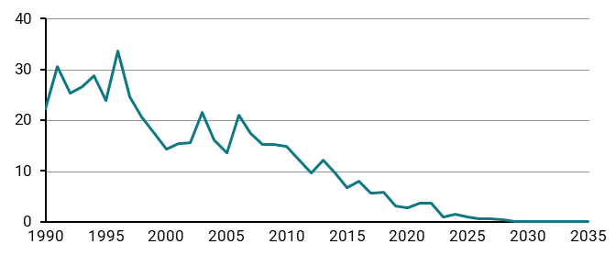
Figur 3.2 Udledninger fra kulkraftvarmeproduktion 1990-2035, mio. ton CO2e
 | 1990 | 1991 | 1992 | 1993 | 1994 | 1995 | 1996 | 1997 | 1998 | 1999 | 2000 | 2001 | 2002 | 2003 | 2004 | 2005 | 2006 | 2007 | 2008 | 2009 | 2010 | 2011 | 2012 | 2013 | 2014 | 2015 | 2016 | 2017 | 2018 | 2019 | 2020 | 2021 | 2022 | 2023 | 2024 | 2025 | 2026 | 2027 | 2028 | 2029 | 2030 | 2031 | 2032 | 2033 | 2034 | 2035
mio. ton co2e | 22.23 | 30.58 | 25.41 | 26.65 | 28.84 | 23.95 | 33.57 | 24.59 | 20.73 | 17.38 | 14.4 | 15.41 | 15.63 | 21.62 | 16.21 | 13.55 | 20.93 | 17.36 | 15.26 | 15.27 | 14.77 | 12.32 | 9.6 | 12.23 | 9.62 | 6.75 | 7.92 | 5.72 | 5.83 | 3.16 | 2.71 | 3.68 | 3.73 | 0.88 | 1.45 | 0.95 | 0.66 | 0.52 | 0.46 | 0 | 0 | 0 | 0 | 0 | 0 | 0

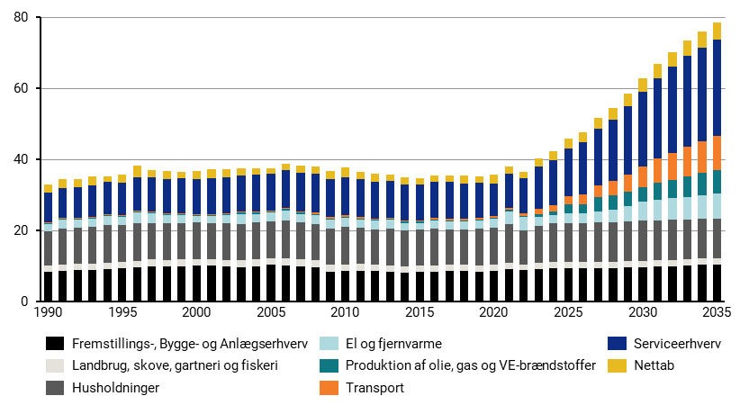
Figur 3.3 Samlet elforbrug fordelt på sektorer 1990-2035, TWh
 | 1990 | 1991 | 1992 | 1993 | 1994 | 1995 | 1996 | 1997 | 1998 | 1999 | 2000 | 2001 | 2002 | 2003 | 2004 | 2005 | 2006 | 2007 | 2008 | 2009 | 2010 | 2011 | 2012 | 2013 | 2014 | 2015 | 2016 | 2017 | 2018 | 2019 | 2020 | 2021 | 2022 | 2023 | 2024 | 2025 | 2026 | 2027 | 2028 | 2029 | 2030 | 2031 | 2032 | 2033 | 2034 | 2035
Nettab | 2.47 | 2.53 | 2.23 | 2.44 | 1.69 | 2.34 | 3.2 | 2.14 | 2.29 | 1.97 | 2.1 | 2.37 | 2.09 | 2.05 | 1.81 | 1.53 | 1.57 | 2.08 | 2.18 | 2.36 | 2.62 | 2.2 | 2.18 | 1.91 | 1.97 | 1.9 | 2 | 1.86 | 2.31 | 1.86 | 2.43 | 1.84 | 1.85 | 2.39 | 2.52 | 2.73 | 2.84 | 3.1 | 3.26 | 3.51 | 3.77 | 4.03 | 4.24 | 4.44 | 4.59 | 4.74
Serviceerhverv | 8.35 | 8.55 | 8.72 | 8.87 | 9.09 | 9.12 | 9.35 | 9.43 | 9.66 | 9.72 | 9.89 | 10.12 | 10.18 | 10.12 | 10.33 | 10.4 | 10.65 | 10.9 | 10.9 | 10.63 | 10.78 | 10.59 | 10.35 | 10.21 | 10.17 | 10.07 | 10.1 | 10.41 | 10.05 | 9.82 | 8.99 | 9.62 | 9.65 | 11.89 | 12.64 | 13.41 | 14.58 | 15.98 | 17.21 | 19.18 | 20.98 | 22.63 | 24.11 | 25.53 | 26.24 | 26.95
Transport | 0.2 | 0.2 | 0.19 | 0.21 | 0.23 | 0.24 | 0.26 | 0.28 | 0.32 | 0.34 | 0.35 | 0.35 | 0.36 | 0.35 | 0.37 | 0.38 | 0.38 | 0.36 | 0.38 | 0.4 | 0.4 | 0.4 | 0.39 | 0.39 | 0.39 | 0.4 | 0.45 | 0.44 | 0.44 | 0.46 | 0.52 | 0.68 | 0.89 | 1.4 | 1.85 | 2.3 | 2.73 | 3.22 | 3.9 | 4.78 | 5.74 | 6.72 | 7.53 | 8.27 | 8.94 | 9.67
Produktion af olie, gas og VE-brændstoffer | 0.25 | 0.3 | 0.32 | 0.31 | 0.33 | 0.33 | 0.34 | 0.29 | 0.25 | 0.27 | 0.21 | 0.27 | 0.28 | 0.38 | 0.31 | 0.3 | 0.35 | 0.31 | 0.36 | 0.32 | 0.32 | 0.31 | 0.3 | 0.3 | 0.3 | 0.32 | 0.3 | 0.3 | 0.3 | 0.3 | 0.29 | 0.29 | 0.29 | 0.72 | 1.08 | 2.45 | 2.49 | 4.03 | 4.06 | 4.09 | 4.12 | 4.63 | 5.14 | 5.66 | 6.16 | 6.65
El og fjernvarme | 1.94 | 2.48 | 2.17 | 2.25 | 2.56 | 2.3 | 2.91 | 2.73 | 2.18 | 2.16 | 1.92 | 1.92 | 2.31 | 2.82 | 2.45 | 2.3 | 2.94 | 2.48 | 2.4 | 2.57 | 2.65 | 2.34 | 2.32 | 2.45 | 2.05 | 1.78 | 2.22 | 2.31 | 2.27 | 2.39 | 2.64 | 3.66 | 3.73 | 2.69 | 2.28 | 2.67 | 2.77 | 3.2 | 3.54 | 4.24 | 5.25 | 5.91 | 6.23 | 6.49 | 6.8 | 7.04
Husholdninger | 9.67 | 10.14 | 10.21 | 10.33 | 10.43 | 10.29 | 10.6 | 10.32 | 10.26 | 10.28 | 10.21 | 10.16 | 10.19 | 10.26 | 10.33 | 10.45 | 10.57 | 10.35 | 10.28 | 10.1 | 10.39 | 10.11 | 9.99 | 10.31 | 10.1 | 10.18 | 10.27 | 9.84 | 9.74 | 10.24 | 10.32 | 10.84 | 9.52 | 10.32 | 10.84 | 11.01 | 11.06 | 11.11 | 11.18 | 11.26 | 11.33 | 11.27 | 11.22 | 11.16 | 11.11 | 11.05
Landbrug, skove, gartneri og fiskeri | 1.69 | 1.71 | 1.83 | 1.9 | 1.88 | 1.8 | 1.92 | 1.95 | 1.89 | 1.94 | 1.95 | 1.88 | 1.85 | 1.9 | 1.9 | 1.91 | 1.96 | 1.89 | 1.93 | 1.88 | 1.92 | 1.85 | 1.78 | 1.83 | 1.78 | 1.78 | 1.74 | 1.76 | 1.74 | 1.83 | 1.81 | 1.84 | 1.66 | 1.7 | 1.7 | 1.72 | 1.73 | 1.75 | 1.76 | 1.77 | 1.78 | 1.79 | 1.8 | 1.81 | 1.82 | 1.83
Fremstillings-, Bygge- og Anlægserhverv | 8.46 | 8.66 | 8.8 | 8.84 | 9.14 | 9.43 | 9.59 | 9.9 | 9.92 | 9.9 | 10.05 | 10.06 | 9.92 | 9.72 | 10.04 | 10.33 | 10.22 | 9.99 | 9.64 | 8.45 | 8.63 | 8.74 | 8.63 | 8.43 | 8.26 | 8.41 | 8.5 | 8.65 | 8.72 | 8.4 | 8.61 | 9.12 | 8.88 | 9.21 | 9.49 | 9.46 | 9.35 | 9.39 | 9.49 | 9.59 | 9.69 | 9.85 | 10.01 | 10.16 | 10.32 | 10.48

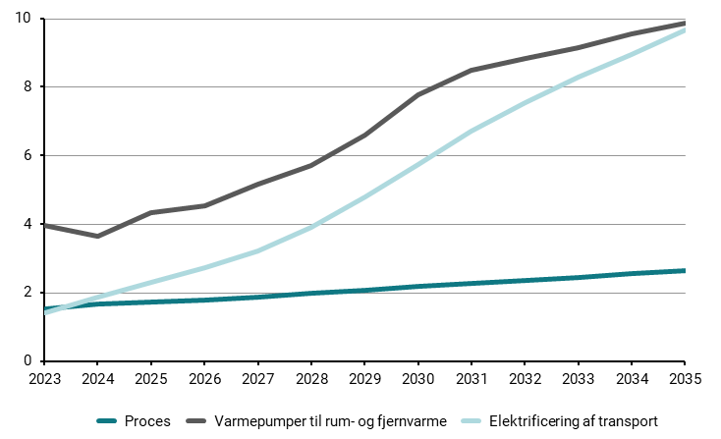
Figur 3.4 Skønnet elforbrug til rumvarme, procesenergi og transport, TWh
 | 2023 | 2024 | 2025 | 2026 | 2027 | 2028 | 2029 | 2030 | 2031 | 2032 | 2033 | 2034 | 2035
Proces | 1.51 | 1.65 | 1.73 | 1.77 | 1.87 | 1.97 | 2.07 | 2.17 | 2.26 | 2.36 | 2.45 | 2.54 | 2.63
Varmepumper til rum- og fjernvarme | 3.96 | 3.63 | 4.32 | 4.54 | 5.16 | 5.69 | 6.58 | 7.77 | 8.48 | 8.84 | 9.14 | 9.53 | 9.87
Elektrificering af transport | 1.40 | 1.85 | 2.30 | 2.73 | 3.22 | 3.90 | 4.78 | 5.74 | 6.72 | 7.53 | 8.27 | 8.94 | 9.67

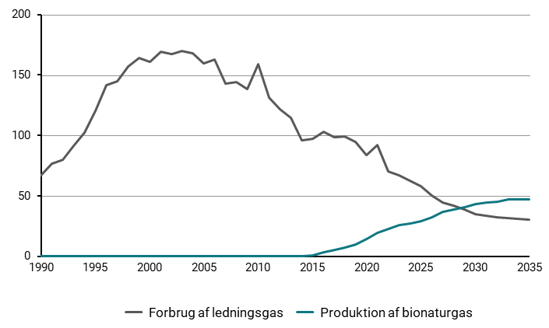
Figur 3.5 Forbrug af ledningsgas og produktion af bionaturgas 1990-2035, PJ
 | 1990 | 1991 | 1992 | 1993 | 1994 | 1995 | 1996 | 1997 | 1998 | 1999 | 2000 | 2001 | 2002 | 2003 | 2004 | 2005 | 2006 | 2007 | 2008 | 2009 | 2010 | 2011 | 2012 | 2013 | 2014 | 2015 | 2016 | 2017 | 2018 | 2019 | 2020 | 2021 | 2022 | 2023 | 2024 | 2025 | 2026 | 2027 | 2028 | 2029 | 2030 | 2031 | 2032 | 2033 | 2034 | 2035
Forbrug af ledningsgas | 66.97 | 76.81 | 79.83 | 91.7 | 102.64 | 120.15 | 141.38 | 145.05 | 157.1 | 164.33 | 161.08 | 169.36 | 167.43 | 169.72 | 168.04 | 159.58 | 162.71 | 142.87 | 144.16 | 138.7 | 159.01 | 131.55 | 121.47 | 114.68 | 96.17 | 97.01 | 102.89 | 98.47 | 98.92 | 94.51 | 84.06 | 91.97 | 70.09 | 66.79 | 62.38 | 58.24 | 50.13 | 44.6 | 41.69 | 38.41 | 34.81 | 33.4 | 32.42 | 31.44 | 30.93 | 30.02
Produktion af bionaturgas | 0 | 0 | 0 | 0 | 0 | 0 | 0 | 0 | 0 | 0 | 0 | 0 | 0 | 0 | 0 | 0 | 0 | 0 | 0 | 0 | 0 | 0 | 0 | 0 | 0.33 | 1.01 | 3.11 | 5.13 | 7.06 | 9.61 | 14.43 | 19.67 | 22.61 | 25.67 | 27.06 | 29.25 | 32.46 | 37.04 | 38.77 | 40.58 | 43.26 | 44.25 | 45 | 46.9 | 46.89 | 46.89

4
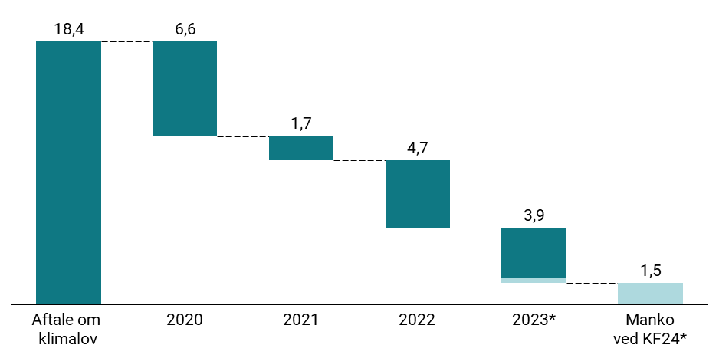
Figur 4.1 Udvikling i reduktionsmanko i 2030 siden Aftale om klimalov i 2019, mio. ton CO2e
 | Aftale om klimalov | 2020 | 2021 | 2022 | 2023* | Manko ved KF24*
 | 18.4 | 6.6 | 1.7 | 4.7 | 3.5 | 1.5

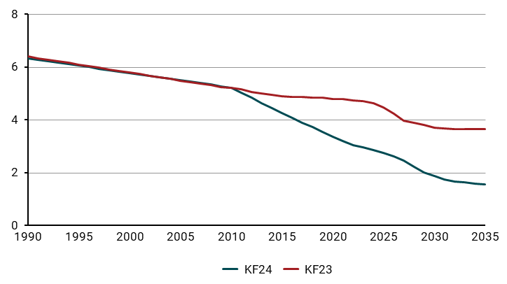
Figur 4.2 Udledninger fra kulstofrige jorde i KF23 og KF24, mio. ton CO2e
 | 1990 | 1991 | 1992 | 1993 | 1994 | 1995 | 1996 | 1997 | 1998 | 1999 | 2000 | 2001 | 2002 | 2003 | 2004 | 2005 | 2006 | 2007 | 2008 | 2009 | 2010 | 2011 | 2012 | 2013 | 2014 | 2015 | 2016 | 2017 | 2018 | 2019 | 2020 | 2021 | 2022 | 2023 | 2024 | 2025 | 2026 | 2027 | 2028 | 2029 | 2030 | 2031 | 2032 | 2033 | 2034 | 2035
KF24 | 6.33 | 6.28 | 6.22 | 6.17 | 6.11 | 6.06 | 6.00 | 5.94 | 5.89 | 5.83 | 5.78 | 5.72 | 5.67 | 5.61 | 5.56 | 5.50 | 5.45 | 5.39 | 5.34 | 5.28 | 5.23 | 5.03 | 4.83 | 4.64 | 4.45 | 4.27 | 4.08 | 3.90 | 3.72 | 3.55 | 3.37 | 3.20 | 3.03 | 2.96 | 2.86 | 2.76 | 2.63 | 2.46 | 2.21 | 2.02 | 1.89 | 1.75 | 1.67 | 1.63 | 1.60 | 1.56
KF23 | 6.40 | 6.34 | 6.28 | 6.22 | 6.16 | 6.10 | 6.04 | 5.98 | 5.92 | 5.86 | 5.79 | 5.73 | 5.67 | 5.61 | 5.55 | 5.49 | 5.43 | 5.37 | 5.31 | 5.25 | 5.23 | 5.17 | 5.07 | 5.01 | 4.95 | 4.90 | 4.87 | 4.87 | 4.84 | 4.84 | 4.80 | 4.79 | 4.75 | 4.72 | 4.63 | 4.49 | 4.23 | 3.99 | 3.89 | 3.80 | 3.71 | 3.69 | 3.66 | 3.66 | 3.66 | 3.66

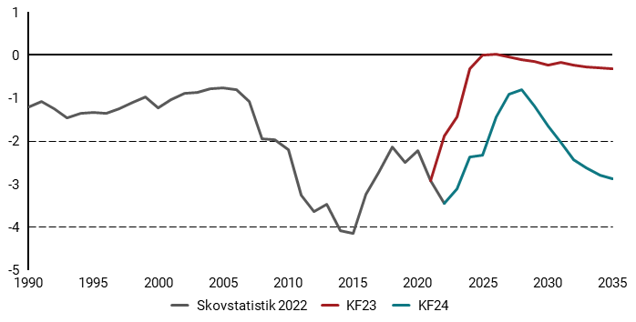
Figur 4.3 Udledninger og optag fra skov og høstede træprodukter KF23 og KF24, mio. ton CO2e
 | 1990 | 1991 | 1992 | 1993 | 1994 | 1995 | 1996 | 1997 | 1998 | 1999 | 2000 | 2001 | 2002 | 2003 | 2004 | 2005 | 2006 | 2007 | 2008 | 2009 | 2010 | 2011 | 2012 | 2013 | 2014 | 2015 | 2016 | 2017 | 2018 | 2019 | 2020 | 2021 | 2022 | 2023 | 2024 | 2025 | 2026 | 2027 | 2028 | 2029 | 2030 | 2031 | 2032 | 2033 | 2034 | 2035
KF23 |  |  |  |  |  |  |  |  |  |  |  |  |  |  |  |  |  |  |  |  |  |  |  |  |  |  |  |  |  |  |  | -2.92 | -1.88 | -1.45 | -0.31 | -0.01 | 0.01 | -0.04 | -0.1 | -0.15 | -0.23 | -0.18 | -0.24 | -0.28 | -0.3 | -0.33
KF24 |  |  |  |  |  |  |  |  |  |  |  |  |  |  |  |  |  |  |  |  |  |  |  |  |  |  |  |  |  |  |  |  | -3.45 | -3.12 | -2.38 | -2.32 | -1.44 | -0.92 | -0.81 | -1.18 | -1.65 | -2.03 | -2.43 | -2.63 | -2.79 | -2.88
Skovstatistik 2022 | -1.2 | -1.08 | -1.26 | -1.47 | -1.36 | -1.33 | -1.35 | -1.24 | -1.11 | -0.98 | -1.23 | -1.03 | -0.9 | -0.86 | -0.78 | -0.76 | -0.8 | -1.08 | -1.94 | -1.97 | -2.21 | -3.27 | -3.65 | -3.48 | -4.09 | -4.15 | -3.23 | -2.74 | -2.14 | -2.49 | -2.22 | -2.92 | -3.45

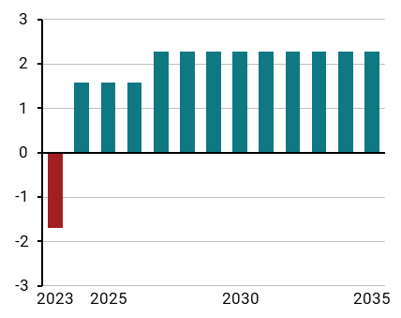
Figur 4.4 Prisforskel på diesel mellem Danmark og Sverige, DKK
 | 2023 | 2024 | 2025 | 2026 | 2027 | 2028 | 2029 | 2030 | 2031 | 2032 | 2033 | 2034 | 2035
Sverige | -1.7 | 1.5828473468 | 1.5828473468 | 1.5828473468 | 2.2856559963 | 2.2856559963 | 2.2856559963 | 2.2856559963 | 2.2856559963 | 2.2856559963 | 2.2856559963 | 2.2856559963 | 2.2856559963

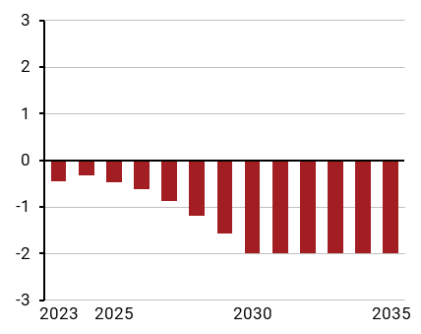
Figur 4.5 Prisforskel på diesel mellem Danmark og Tyskland, DKK
 | 2023 | 2024 | 2025 | 2026 | 2027 | 2028 | 2029 | 2030 | 2031 | 2032 | 2033 | 2034 | 2035
Tyskland | -0.45 | -0.32726525616 | -0.45886151231 | -0.6167770197 | -0.87996953201 | -1.1958005468 | -1.564270064 | -1.9853780837 | -1.9853780837 | -1.9853780837 | -1.9853780837 | -1.9853780837 | -1.9853780837

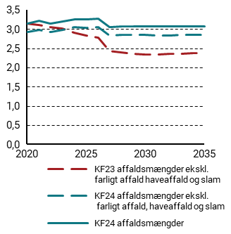
Figur 4.6 Udvikling i mængden af dansk forbrændingsegnet affald, mio. ton affald
 | 2020 | 2021 | 2022 | 2023 | 2024 | 2025 | 2026 | 2027 | 2028 | 2029 | 2030 | 2031 | 2032 | 2033 | 2034 | 2035
KF23 affaldsmængder ekskl. farligt affald, haveaffald og slam | 3.14 | 3.11 | 3.06 | 3.01 | 2.90 | 2.82 | 2.77 | 2.43 | 2.39 | 2.36 | 2.33 | 2.34 | 2.35 | 2.36 | 2.37 | 2.37
KF24 affaldsmængder ekskl. farligt affald, haveaffald og slam | 2.92 | 2.98 | 2.92 | 2.99 | 3.04 | 3.03 | 3.05 | 2.83 | 2.84 | 2.85 | 2.85 | 2.84 | 2.84 | 2.84 | 2.84 | 2.85
KF24 affaldsmængder | 3.1440659952 | 3.2127596255 | 3.1473573089 | 3.1958496197 | 3.2606997936 | 3.2527040355 | 3.2797122299 | 3.0449393123 | 3.063330615 | 3.0751572913 | 3.0680356101 | 3.0619859841 | 3.0623048224 | 3.0637526428 | 3.0674180497 | 3.0759102237

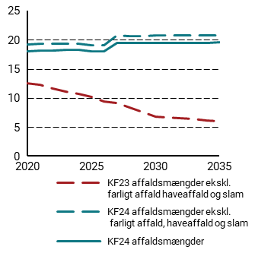
Figur 4.7 Udvikling i fossilindhold i dansk forbrændingsegnet affald, pct.
 | 2020 | 2021 | 2022 | 2023 | 2024 | 2025 | 2026 | 2027 | 2028 | 2029 | 2030 | 2031 | 2032 | 2033 | 2034 | 2035
KF23 affaldsmængder ekskl. farligt affald, haveaffald og slam | 0.12484999962 | 0.12191693498 | 0.11629281082 | 0.11111724548 | 0.10737971116 | 0.10154307725 | 0.094104387311 | 0.090649870848 | 0.083157862535 | 0.075496674642 | 0.067596321715 | 0.06641422845 | 0.064840706956 | 0.06340681424 | 0.061649261434 | 0.060286783124
KF24 affaldsmængder ekskl. farligt affald, haveaffald og slam | 0.19226907393 | 0.19354790769 | 0.19285329655 | 0.19280825782 | 0.19344425776 | 0.19043368682 | 0.19066297238 | 0.20693045144 | 0.20665993926 | 0.2064217341 | 0.20688578139 | 0.20710473183 | 0.20730380121 | 0.20752548986 | 0.20775708511 | 0.20798466117
KF24 affaldsmængder | 0.18015825843 | 0.18126206418 | 0.18075866046 | 0.18210882282 | 0.1825368603 | 0.17956541011 | 0.17964768756 | 0.19437512929 | 0.19406611258 | 0.19378773404 | 0.19419669259 | 0.19441043901 | 0.19459167417 | 0.19479205476 | 0.19500101027 | 0.19520513417

6
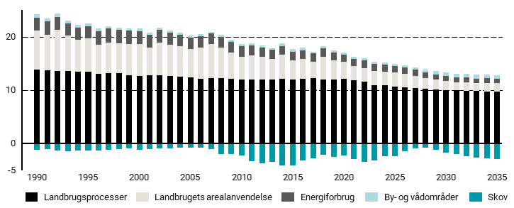
Figur 6.1 Udledninger og optag 1990-2035 på tværs af landbrug, skov, fiskeri og gartneri, mio. ton CO2e
 | 1990 | 1991 | 1992 | 1993 | 1994 | 1995 | 1996 | 1997 | 1998 | 1999 | 2000 | 2001 | 2002 | 2003 | 2004 | 2005 | 2006 | 2007 | 2008 | 2009 | 2010 | 2011 | 2012 | 2013 | 2014 | 2015 | 2016 | 2017 | 2018 | 2019 | 2020 | 2021 | 2022 | 2023 | 2024 | 2025 | 2026 | 2027 | 2028 | 2029 | 2030 | 2031 | 2032 | 2033 | 2034 | 2035
Skov | -1.2 | -1.08 | -1.26 | -1.47 | -1.36 | -1.33 | -1.35 | -1.24 | -1.11 | -0.98 | -1.23 | -1.03 | -0.9 | -0.86 | -0.78 | -0.76 | -0.8 | -1.08 | -1.94 | -1.97 | -2.21 | -3.27 | -3.65 | -3.48 | -4.09 | -4.15 | -3.23 | -2.74 | -2.14 | -2.49 | -2.22 | -2.92 | -3.45 | -3.12 | -2.38 | -2.32 | -1.44 | -0.92 | -0.81 | -1.18 | -1.65 | -2.03 | -2.43 | -2.63 | -2.79 | -2.88
By- og vådområder | 0.55 | 0.54 | 0.54 | 0.53 | 0.52 | 0.5 | 0.49 | 0.5 | 0.46 | 0.43 | 0.41 | 0.4 | 0.39 | 0.37 | 0.36 | 0.39 | 0.39 | 0.37 | 0.35 | 0.36 | 0.35 | 0.37 | 0.37 | 0.34 | 0.44 | 0.48 | 0.45 | 0.31 | 0.4 | 0.33 | 0.33 | 0.43 | 0.49 | 0.39 | 0.39 | 0.41 | 0.44 | 0.47 | 0.52 | 0.55 | 0.61 | 0.65 | 0.69 | 0.7 | 0.71 | 0.71
Energiforbrug | 2.42 | 2.54 | 2.49 | 2.29 | 2.28 | 2.32 | 2.52 | 2.55 | 2.52 | 2.51 | 2.48 | 2.42 | 2.38 | 2.31 | 2.18 | 2.15 | 2.16 | 1.99 | 1.98 | 1.95 | 1.97 | 1.88 | 1.74 | 1.76 | 1.63 | 1.65 | 1.64 | 1.52 | 1.49 | 1.42 | 1.37 | 1.37 | 1.43 | 1.35 | 1.28 | 1.22 | 1.16 | 1.11 | 1.06 | 1.01 | 0.96 | 0.94 | 0.91 | 0.89 | 0.87 | 0.85
Landbrugets arealanvendelse | 7.34 | 6.56 | 7.65 | 6.56 | 5.98 | 6.15 | 5.46 | 5.82 | 5.64 | 5.86 | 5.91 | 5.21 | 6.16 | 5.9 | 5.63 | 5.35 | 5.83 | 6.31 | 5.7 | 4.99 | 4.22 | 4.51 | 4.27 | 3.81 | 4.54 | 3.58 | 3.65 | 3.14 | 4.24 | 3.69 | 3.18 | 2.69 | 2.58 | 2.66 | 2.62 | 2.6 | 2.51 | 2.26 | 2.01 | 1.81 | 1.72 | 1.55 | 1.53 | 1.47 | 1.59 | 1.54
Landbrugsprocesser | 13.83 | 13.72 | 13.59 | 13.59 | 13.42 | 13.48 | 13.09 | 13.12 | 13.12 | 12.71 | 12.68 | 12.73 | 12.79 | 12.6 | 12.57 | 12.37 | 12.06 | 12.26 | 12.25 | 12.07 | 12.02 | 11.99 | 11.99 | 11.97 | 12.09 | 11.97 | 12.15 | 12.18 | 12.04 | 11.93 | 12.09 | 11.78 | 11.52 | 10.85 | 10.88 | 10.69 | 10.56 | 10.41 | 10.28 | 10.14 | 10.01 | 9.93 | 9.87 | 9.81 | 9.76 | 9.72

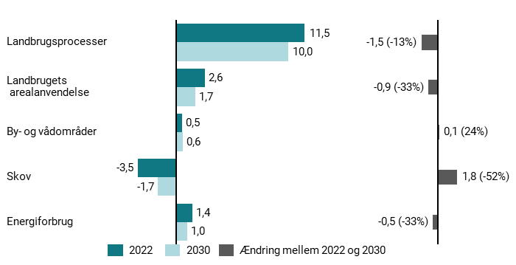
Figur 6.2 Fordeling af udledninger i 2022 og 2030 på tværs af delsektorer, mio. ton CO2e
 | 2022 | 2030
Landbrugsprocesser | 11.52 | 10.01
Landbrugets arealanvendelse | 2.58 | 1.72
By- og vådområder | 0.49 | 0.61
Skov | -3.45 | -1.65
Energiforbrug | 1.43 | 0.96

11
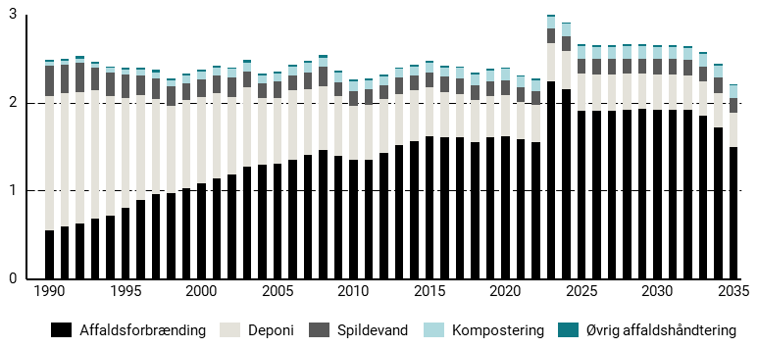
Figur 11.1 Affaldssektorens udledninger 1990-2035 fordelt på delsektorer, mio. ton CO2e
 | 1990 | 1991 | 1992 | 1993 | 1994 | 1995 | 1996 | 1997 | 1998 | 1999 | 2000 | 2001 | 2002 | 2003 | 2004 | 2005 | 2006 | 2007 | 2008 | 2009 | 2010 | 2011 | 2012 | 2013 | 2014 | 2015 | 2016 | 2017 | 2018 | 2019 | 2020 | 2021 | 2022 | 2023 | 2024 | 2025 | 2026 | 2027 | 2028 | 2029 | 2030 | 2031 | 2032 | 2033 | 2034 | 2035
Øvrig affaldshåndtering | 0.02 | 0.02 | 0.03 | 0.02 | 0.02 | 0.03 | 0.03 | 0.03 | 0.02 | 0.02 | 0.02 | 0.02 | 0.02 | 0.03 | 0.02 | 0.02 | 0.02 | 0.02 | 0.03 | 0.02 | 0.02 | 0.02 | 0.02 | 0.02 | 0.02 | 0.02 | 0.02 | 0.02 | 0.02 | 0.02 | 0.02 | 0.02 | 0.02 | 0.02 | 0.02 | 0.02 | 0.02 | 0.02 | 0.02 | 0.02 | 0.02 | 0.02 | 0.02 | 0.02 | 0.02 | 0.02
Kompostering | 0.04 | 0.04 | 0.05 | 0.05 | 0.05 | 0.05 | 0.06 | 0.07 | 0.07 | 0.09 | 0.09 | 0.09 | 0.1 | 0.1 | 0.09 | 0.09 | 0.1 | 0.11 | 0.1 | 0.11 | 0.11 | 0.1 | 0.1 | 0.1 | 0.1 | 0.11 | 0.11 | 0.12 | 0.12 | 0.12 | 0.13 | 0.12 | 0.12 | 0.13 | 0.14 | 0.14 | 0.14 | 0.14 | 0.14 | 0.14 | 0.14 | 0.14 | 0.14 | 0.14 | 0.14 | 0.14
Spildevand | 0.35 | 0.32 | 0.33 | 0.25 | 0.27 | 0.27 | 0.23 | 0.23 | 0.22 | 0.19 | 0.2 | 0.2 | 0.22 | 0.18 | 0.17 | 0.19 | 0.17 | 0.19 | 0.23 | 0.16 | 0.17 | 0.18 | 0.16 | 0.18 | 0.17 | 0.17 | 0.17 | 0.17 | 0.17 | 0.17 | 0.17 | 0.16 | 0.16 | 0.17 | 0.17 | 0.17 | 0.17 | 0.17 | 0.17 | 0.17 | 0.17 | 0.17 | 0.17 | 0.17 | 0.17 | 0.17
Deponi | 1.52 | 1.52 | 1.49 | 1.46 | 1.35 | 1.24 | 1.19 | 1.08 | 0.99 | 1 | 0.98 | 0.97 | 0.88 | 0.9 | 0.76 | 0.74 | 0.79 | 0.74 | 0.72 | 0.68 | 0.61 | 0.62 | 0.61 | 0.58 | 0.58 | 0.55 | 0.51 | 0.49 | 0.48 | 0.46 | 0.46 | 0.43 | 0.42 | 0.43 | 0.43 | 0.42 | 0.41 | 0.41 | 0.41 | 0.4 | 0.4 | 0.4 | 0.39 | 0.39 | 0.39 | 0.39
Affaldsforbrænding | 0.55 | 0.59 | 0.63 | 0.68 | 0.72 | 0.81 | 0.89 | 0.96 | 0.97 | 1.03 | 1.08 | 1.14 | 1.18 | 1.27 | 1.29 | 1.31 | 1.35 | 1.41 | 1.46 | 1.39 | 1.35 | 1.35 | 1.43 | 1.52 | 1.56 | 1.62 | 1.61 | 1.61 | 1.55 | 1.61 | 1.62 | 1.58 | 1.55 | 2.24 | 2.15 | 1.91 | 1.91 | 1.91 | 1.92 | 1.93 | 1.92 | 1.92 | 1.92 | 1.85 | 1.72 | 1.49

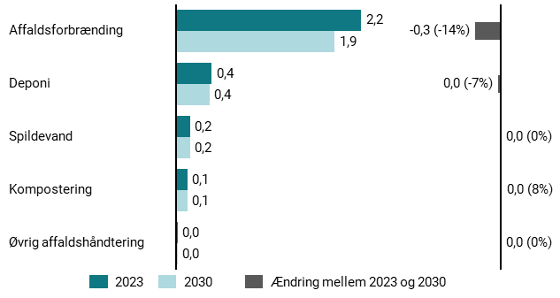
Figur 11.2 Udledninger i 2023 og 2030 på tværs af typer i affaldssektoren, mio. ton CO2e
 | 2023 | 2030
Affaldsforbrænding | 2.24 | 1.92
Deponi | 0.43 | 0.4
Spildevand | 0.17 | 0.17
Kompostering | 0.13 | 0.14
Øvrig affaldshåndtering | 0.02 | 0.02

15
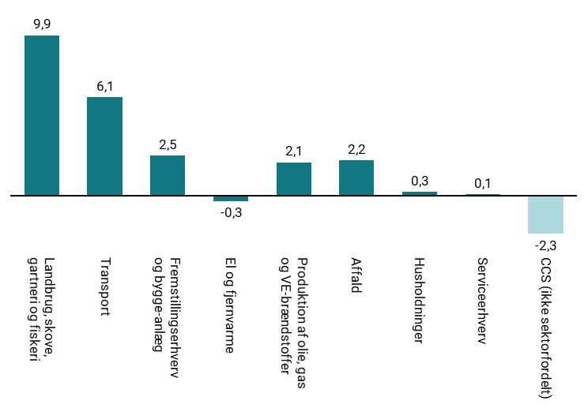
Figur 15.1 Skønnede udledninger i 2035 fordelt på sektorer, mio. ton CO2e
 | Landbrug, skove, gartneri og fiskeri | Transport | Fremstillingserhverv og bygge-anlæg | El og fjernvarme | Produktion af olie, gas og VE-brændstoffer | Affald | Husholdninger | Serviceerhverv | CCS (ikke sektorfordelt)
2035 | 9.9 | 6.1 | 2.5 | -0.3 | 2.1 | 2.2 | 0.3 | 0.1 | -2.3

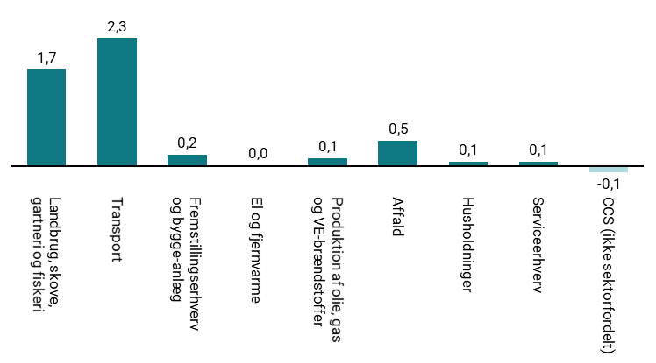
Figur 15.2 Skønnede reduktioner i udledninger fra 2030 til 2035 pr. sektor, mio. ton CO2e
 | Landbrug, skove, gartneri og fiskeri | Transport | Fremstillingserhverv og bygge-anlæg | El og fjernvarme | Produktion af olie, gas og VE-brændstoffer | Affald | Husholdninger | Serviceerhverv | CCS (ikke sektorfordelt)
Ændring 2030-2035 | 1.7 | 2.3 | 0.2 | 0 | 0.1 | 0.5 | 0.1 | 0.1 | -0.1

17
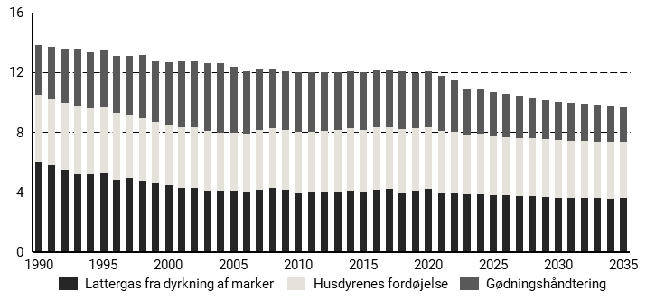
Figur 17.1 Udledninger fra landbrugsprocesser, mio. ton CO2e
 | 1990 | 1991 | 1992 | 1993 | 1994 | 1995 | 1996 | 1997 | 1998 | 1999 | 2000 | 2001 | 2002 | 2003 | 2004 | 2005 | 2006 | 2007 | 2008 | 2009 | 2010 | 2011 | 2012 | 2013 | 2014 | 2015 | 2016 | 2017 | 2018 | 2019 | 2020 | 2021 | 2022 | 2023 | 2024 | 2025 | 2026 | 2027 | 2028 | 2029 | 2030 | 2031 | 2032 | 2033 | 2034 | 2035
Lattergas fra dyrkning af marker | 6.05 | 5.76 | 5.48 | 5.25 | 5.23 | 5.27 | 4.84 | 4.91 | 4.73 | 4.56 | 4.48 | 4.29 | 4.28 | 4.08 | 4.06 | 4.11 | 4.02 | 4.15 | 4.25 | 4.14 | 3.98 | 4.02 | 4 | 4.01 | 4.1 | 4.03 | 4.17 | 4.2 | 3.98 | 4.09 | 4.19 | 3.91 | 3.94 | 3.82 | 3.82 | 3.81 | 3.77 | 3.74 | 3.7 | 3.66 | 3.63 | 3.6 | 3.58 | 3.59 | 3.57 | 3.58
Gødningshåndtering | 3.33 | 3.46 | 3.67 | 3.83 | 3.77 | 3.8 | 3.84 | 3.95 | 4.13 | 4.06 | 4.16 | 4.33 | 4.47 | 4.51 | 4.62 | 4.39 | 4.17 | 4.14 | 3.99 | 3.92 | 3.99 | 3.97 | 3.89 | 3.83 | 3.86 | 3.83 | 3.82 | 3.79 | 3.86 | 3.69 | 3.76 | 3.69 | 3.49 | 3 | 3.01 | 2.98 | 2.9 | 2.8 | 2.73 | 2.64 | 2.56 | 2.52 | 2.5 | 2.44 | 2.42 | 2.4
Husdyrenes fordøjelse | 4.45 | 4.49 | 4.44 | 4.51 | 4.41 | 4.41 | 4.41 | 4.25 | 4.26 | 4.09 | 4.03 | 4.11 | 4.05 | 4 | 3.89 | 3.87 | 3.87 | 3.96 | 4 | 4 | 4.05 | 4 | 4.1 | 4.13 | 4.13 | 4.11 | 4.16 | 4.18 | 4.2 | 4.15 | 4.14 | 4.18 | 4.09 | 4.03 | 4.05 | 3.9 | 3.88 | 3.87 | 3.86 | 3.84 | 3.83 | 3.81 | 3.8 | 3.78 | 3.76 | 3.75

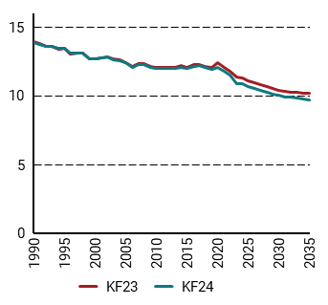
Figur 17.2 Udledninger fra landbrugets processer i KF24 og i Kf23, mio. ton CO2e
 | 1990 | 1991 | 1992 | 1993 | 1994 | 1995 | 1996 | 1997 | 1998 | 1999 | 2000 | 2001 | 2002 | 2003 | 2004 | 2005 | 2006 | 2007 | 2008 | 2009 | 2010 | 2011 | 2012 | 2013 | 2014 | 2015 | 2016 | 2017 | 2018 | 2019 | 2020 | 2021 | 2022 | 2023 | 2024 | 2025 | 2026 | 2027 | 2028 | 2029 | 2030 | 2031 | 2032 | 2033 | 2034 | 2035
KF23 | 13.9 | 13.77 | 13.62 | 13.6 | 13.41 | 13.45 | 13.06 | 13.1 | 13.1 | 12.7 | 12.67 | 12.74 | 12.82 | 12.66 | 12.63 | 12.43 | 12.14 | 12.34 | 12.33 | 12.16 | 12.08 | 12.08 | 12.06 | 12.06 | 12.19 | 12.03 | 12.24 | 12.28 | 12.15 | 12.08 | 12.39 | 12.07 | 11.78 | 11.37 | 11.3 | 11.1 | 10.97 | 10.79 | 10.68 | 10.53 | 10.39 | 10.33 | 10.28 | 10.26 | 10.21 | 10.18
KF24 | 13.83 | 13.72 | 13.59 | 13.59 | 13.42 | 13.48 | 13.09 | 13.12 | 13.12 | 12.71 | 12.68 | 12.73 | 12.79 | 12.6 | 12.57 | 12.37 | 12.06 | 12.26 | 12.25 | 12.07 | 12.02 | 11.99 | 11.99 | 11.97 | 12.09 | 11.97 | 12.15 | 12.18 | 12.04 | 11.93 | 12.09 | 11.78 | 11.52 | 10.85 | 10.88 | 10.69 | 10.56 | 10.41 | 10.28 | 10.14 | 10.01 | 9.93 | 9.87 | 9.81 | 9.76 | 9.72

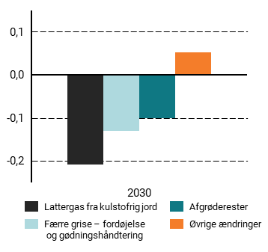
Figur 17.3 Ændringer i landbrugets udledninger i 2030 fra KF23 til KF24, mio ton CO2e
 | 2030
Lattergas fra kulstofrig jord | -0.208
Færre grise - fordøjelse og gødningshåndtering | -0.13
Afgrøderester | -0.1
Øvrige ændringer | 0.053

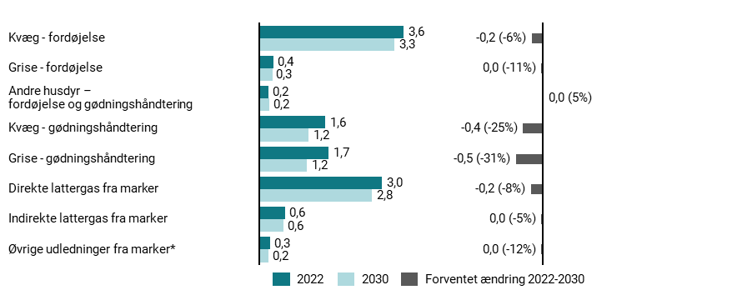
Figur 17.4 Udvikling i udledninger fra 2022 til 2030, mio. ton CO2e
 | 2022 | 2030
Kvæg - fordøjelse | 3.561 | 3.3346048984
Grise - fordøjelse | 0.362 | 0.32302238885
Andre husdyr - fordøjelse og gødningshåndtering | 0.23367685217 | 0.24520352847
Kvæg - gødningshåndtering | 1.626 | 1.2247713496
Grise - gødningshåndtering | 1.708 | 1.1704234593
Direkte lattergas fra marker | 3.025 | 2.7801043838
Indirekte lattergas fra marker | 0.642 | 0.60862873529
Øvrige udledninger fra marker* | 0.271 | 0.23888722551

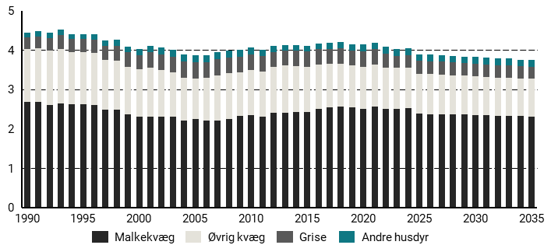
Figur 17.5 Udledninger fra husdyrenes fordøjelse, mio. ton CO2e
 | 1990 | 1991 | 1992 | 1993 | 1994 | 1995 | 1996 | 1997 | 1998 | 1999 | 2000 | 2001 | 2002 | 2003 | 2004 | 2005 | 2006 | 2007 | 2008 | 2009 | 2010 | 2011 | 2012 | 2013 | 2014 | 2015 | 2016 | 2017 | 2018 | 2019 | 2020 | 2021 | 2022 | 2023 | 2024 | 2025 | 2026 | 2027 | 2028 | 2029 | 2030 | 2031 | 2032 | 2033 | 2034 | 2035
Andre husdyr | 0.13 | 0.14 | 0.14 | 0.14 | 0.13 | 0.13 | 0.14 | 0.14 | 0.15 | 0.15 | 0.15 | 0.16 | 0.16 | 0.17 | 0.17 | 0.18 | 0.18 | 0.18 | 0.18 | 0.17 | 0.17 | 0.15 | 0.15 | 0.14 | 0.14 | 0.14 | 0.15 | 0.15 | 0.15 | 0.16 | 0.17 | 0.17 | 0.17 | 0.17 | 0.17 | 0.17 | 0.17 | 0.17 | 0.17 | 0.17 | 0.17 | 0.17 | 0.17 | 0.17 | 0.17 | 0.17
Grise | 0.29 | 0.3 | 0.32 | 0.35 | 0.34 | 0.34 | 0.34 | 0.35 | 0.37 | 0.37 | 0.37 | 0.4 | 0.41 | 0.41 | 0.42 | 0.41 | 0.41 | 0.42 | 0.4 | 0.39 | 0.4 | 0.4 | 0.38 | 0.38 | 0.39 | 0.39 | 0.38 | 0.38 | 0.39 | 0.37 | 0.39 | 0.39 | 0.36 | 0.31 | 0.32 | 0.33 | 0.33 | 0.33 | 0.33 | 0.32 | 0.32 | 0.32 | 0.32 | 0.32 | 0.31 | 0.31
Øvrig kvæg | 1.34 | 1.36 | 1.38 | 1.38 | 1.32 | 1.32 | 1.32 | 1.28 | 1.25 | 1.21 | 1.2 | 1.24 | 1.19 | 1.13 | 1.09 | 1.04 | 1.08 | 1.15 | 1.16 | 1.11 | 1.14 | 1.14 | 1.16 | 1.2 | 1.18 | 1.15 | 1.14 | 1.11 | 1.1 | 1.07 | 1.08 | 1.07 | 1.05 | 1.04 | 1.03 | 1.02 | 1.02 | 1.01 | 1 | 0.99 | 0.99 | 0.98 | 0.97 | 0.97 | 0.96 | 0.96
Malkekvæg | 2.69 | 2.69 | 2.6 | 2.65 | 2.62 | 2.62 | 2.61 | 2.48 | 2.49 | 2.36 | 2.31 | 2.31 | 2.3 | 2.3 | 2.21 | 2.24 | 2.21 | 2.2 | 2.25 | 2.33 | 2.35 | 2.31 | 2.41 | 2.41 | 2.42 | 2.42 | 2.5 | 2.54 | 2.56 | 2.55 | 2.5 | 2.56 | 2.51 | 2.51 | 2.53 | 2.38 | 2.37 | 2.37 | 2.36 | 2.36 | 2.35 | 2.34 | 2.33 | 2.33 | 2.32 | 2.31

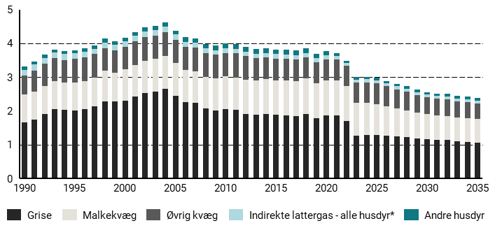
Figur 17.6 Udledninger fra gødningshåndtering, mio. ton CO2e
 | 1990 | 1991 | 1992 | 1993 | 1994 | 1995 | 1996 | 1997 | 1998 | 1999 | 2000 | 2001 | 2002 | 2003 | 2004 | 2005 | 2006 | 2007 | 2008 | 2009 | 2010 | 2011 | 2012 | 2013 | 2014 | 2015 | 2016 | 2017 | 2018 | 2019 | 2020 | 2021 | 2022 | 2023 | 2024 | 2025 | 2026 | 2027 | 2028 | 2029 | 2030 | 2031 | 2032 | 2033 | 2034 | 2035
Andre husdyr | 0.1 | 0.1 | 0.1 | 0.09 | 0.1 | 0.09 | 0.1 | 0.1 | 0.11 | 0.1 | 0.1 | 0.11 | 0.11 | 0.11 | 0.12 | 0.12 | 0.13 | 0.13 | 0.13 | 0.13 | 0.13 | 0.13 | 0.13 | 0.14 | 0.14 | 0.14 | 0.14 | 0.15 | 0.14 | 0.12 | 0.12 | 0.07 | 0.06 | 0.07 | 0.07 | 0.07 | 0.07 | 0.07 | 0.07 | 0.08 | 0.08 | 0.08 | 0.08 | 0.08 | 0.08 | 0.08
Indirekte lattergas - alle husdyr* | 0.17 | 0.17 | 0.18 | 0.17 | 0.17 | 0.16 | 0.16 | 0.16 | 0.17 | 0.16 | 0.16 | 0.17 | 0.17 | 0.17 | 0.17 | 0.16 | 0.16 | 0.15 | 0.14 | 0.14 | 0.14 | 0.14 | 0.14 | 0.13 | 0.13 | 0.13 | 0.12 | 0.12 | 0.12 | 0.12 | 0.12 | 0.1 | 0.09 | 0.09 | 0.09 | 0.09 | 0.09 | 0.09 | 0.09 | 0.09 | 0.08 | 0.08 | 0.08 | 0.08 | 0.08 | 0.08
Øvrig kvæg | 0.57 | 0.62 | 0.66 | 0.68 | 0.66 | 0.69 | 0.7 | 0.69 | 0.67 | 0.66 | 0.67 | 0.71 | 0.7 | 0.69 | 0.71 | 0.67 | 0.67 | 0.7 | 0.71 | 0.69 | 0.7 | 0.72 | 0.7 | 0.65 | 0.65 | 0.64 | 0.64 | 0.64 | 0.63 | 0.62 | 0.63 | 0.62 | 0.6 | 0.59 | 0.61 | 0.62 | 0.59 | 0.57 | 0.55 | 0.52 | 0.5 | 0.49 | 0.49 | 0.48 | 0.48 | 0.47
Malkekvæg | 0.82 | 0.83 | 0.81 | 0.82 | 0.82 | 0.83 | 0.84 | 0.85 | 0.9 | 0.86 | 0.93 | 0.93 | 0.95 | 0.97 | 0.97 | 0.99 | 0.96 | 0.92 | 0.93 | 0.96 | 0.97 | 0.95 | 1.01 | 1.03 | 1.02 | 1.02 | 1.05 | 1.05 | 1.06 | 1.04 | 1.04 | 1.05 | 1.02 | 0.99 | 0.96 | 0.91 | 0.87 | 0.83 | 0.8 | 0.76 | 0.73 | 0.72 | 0.71 | 0.7 | 0.7 | 0.69
Grise | 1.66 | 1.75 | 1.92 | 2.06 | 2.03 | 2.02 | 2.05 | 2.14 | 2.29 | 2.28 | 2.3 | 2.42 | 2.54 | 2.57 | 2.65 | 2.44 | 2.26 | 2.25 | 2.07 | 2.01 | 2.05 | 2.03 | 1.91 | 1.88 | 1.92 | 1.89 | 1.86 | 1.84 | 1.9 | 1.79 | 1.86 | 1.86 | 1.71 | 1.26 | 1.28 | 1.29 | 1.27 | 1.24 | 1.22 | 1.19 | 1.17 | 1.15 | 1.14 | 1.1 | 1.09 | 1.07

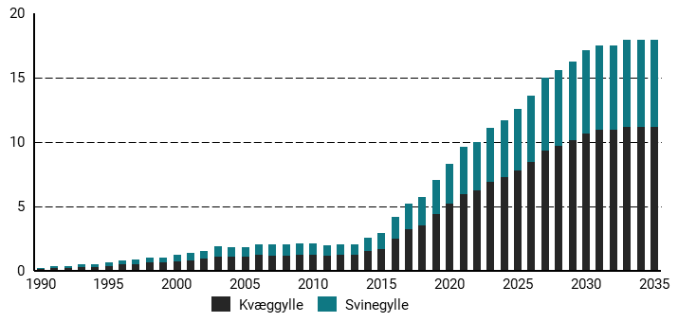
Figur 17.7 Gylle afsat til biogas, mio. ton
 | 1990 | 1991 | 1992 | 1993 | 1994 | 1995 | 1996 | 1997 | 1998 | 1999 | 2000 | 2001 | 2002 | 2003 | 2004 | 2005 | 2006 | 2007 | 2008 | 2009 | 2010 | 2011 | 2012 | 2013 | 2014 | 2015 | 2016 | 2017 | 2018 | 2019 | 2020 | 2021 | 2022 | 2023 | 2024 | 2025 | 2026 | 2027 | 2028 | 2029 | 2030 | 2031 | 2032 | 2033 | 2034 | 2035
Svinegylle | 0.09 | 0.13 | 0.13 | 0.20 | 0.19 | 0.26 | 0.32 | 0.36 | 0.42 | 0.43 | 0.49 | 0.56 | 0.64 | 0.77 | 0.76 | 0.76 | 0.85 | 0.83 | 0.82 | 0.87 | 0.87 | 0.82 | 0.84 | 0.85 | 1.04 | 1.19 | 1.71 | 2.02 | 2.18 | 2.64 | 3.14 | 3.65 | 3.76 | 4.18 | 4.40 | 4.72 | 5.11 | 5.64 | 5.86 | 6.12 | 6.45 | 6.60 | 6.60 | 6.75 | 6.75 | 6.75
Kvæggylle | 0.13 | 0.19 | 0.19 | 0.28 | 0.26 | 0.36 | 0.46 | 0.51 | 0.60 | 0.60 | 0.70 | 0.79 | 0.90 | 1.09 | 1.07 | 1.08 | 1.21 | 1.18 | 1.17 | 1.24 | 1.24 | 1.16 | 1.19 | 1.21 | 1.47 | 1.69 | 2.43 | 3.21 | 3.52 | 4.41 | 5.17 | 5.93 | 6.22 | 6.91 | 7.27 | 7.79 | 8.44 | 9.32 | 9.68 | 10.11 | 10.66 | 10.90 | 10.90 | 11.15 | 11.15 | 11.15

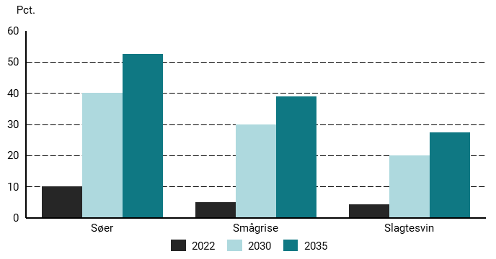
Figur 17.8 Procentvis andel af svin med gyllekøling i stald
 | 2022 | 2030 | 2035
Søer | 10.2 | 40 | 52.5
Smågrise | 5.1 | 30 | 39
Slagtesvin | 4.4 | 20 | 27.5

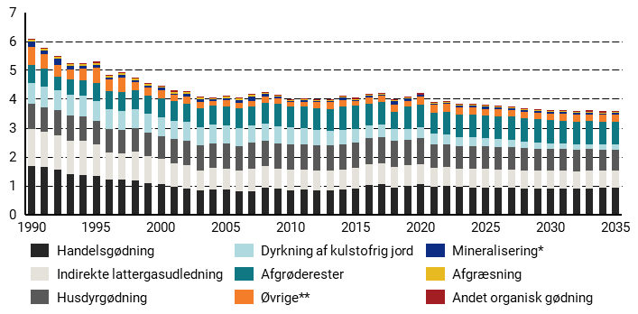
Figur 17.9 Lattergasudledning fra dyrkning af marker, mio. ton CO2e
 | 1990 | 1991 | 1992 | 1993 | 1994 | 1995 | 1996 | 1997 | 1998 | 1999 | 2000 | 2001 | 2002 | 2003 | 2004 | 2005 | 2006 | 2007 | 2008 | 2009 | 2010 | 2011 | 2012 | 2013 | 2014 | 2015 | 2016 | 2017 | 2018 | 2019 | 2020 | 2021 | 2022 | 2023 | 2024 | 2025 | 2026 | 2027 | 2028 | 2029 | 2030 | 2031 | 2032 | 2033 | 2034 | 2035
Afgræsning | 0.06 | 0.06 | 0.06 | 0.06 | 0.06 | 0.06 | 0.06 | 0.06 | 0.06 | 0.05 | 0.05 | 0.06 | 0.05 | 0.05 | 0.04 | 0.04 | 0.04 | 0.04 | 0.04 | 0.03 | 0.03 | 0.03 | 0.03 | 0.03 | 0.03 | 0.03 | 0.03 | 0.03 | 0.03 | 0.03 | 0.03 | 0.03 | 0.03 | 0.03 | 0.03 | 0.03 | 0.03 | 0.03 | 0.03 | 0.03 | 0.03 | 0.03 | 0.03 | 0.03 | 0.03 | 0.03
Mineralisering* | 0.18 | 0.12 | 0.21 | 0.12 | 0.1 | 0.11 | 0.06 | 0.09 | 0.07 | 0.09 | 0.09 | 0.05 | 0.12 | 0.09 | 0.07 | 0.06 | 0.1 | 0.15 | 0.1 | 0.06 | 0.03 | 0.05 | 0.05 | 0.03 | 0.07 | 0.03 | 0.04 | 0.03 | 0.11 | 0.08 | 0.06 | 0.04 | 0.04 | 0.05 | 0.06 | 0.07 | 0.06 | 0.05 | 0.06 | 0.06 | 0.05 | 0.05 | 0.05 | 0.06 | 0.05 | 0.06
Andet organisk gødning | 0.02 | 0.02 | 0.03 | 0.04 | 0.04 | 0.04 | 0.04 | 0.04 | 0.04 | 0.03 | 0.04 | 0.05 | 0.04 | 0.03 | 0.03 | 0.02 | 0.02 | 0.03 | 0.03 | 0.03 | 0.03 | 0.03 | 0.03 | 0.04 | 0.04 | 0.04 | 0.04 | 0.04 | 0.03 | 0.04 | 0.04 | 0.04 | 0.05 | 0.04 | 0.04 | 0.04 | 0.04 | 0.04 | 0.04 | 0.04 | 0.04 | 0.04 | 0.04 | 0.04 | 0.04 | 0.04
Øvrige** | 0.62 | 0.51 | 0.4 | 0.35 | 0.41 | 0.54 | 0.42 | 0.48 | 0.27 | 0.28 | 0.27 | 0.21 | 0.24 | 0.23 | 0.16 | 0.22 | 0.2 | 0.2 | 0.23 | 0.19 | 0.16 | 0.17 | 0.19 | 0.25 | 0.24 | 0.18 | 0.22 | 0.22 | 0.25 | 0.19 | 0.26 | 0.27 | 0.27 | 0.25 | 0.25 | 0.24 | 0.24 | 0.24 | 0.24 | 0.24 | 0.24 | 0.24 | 0.24 | 0.24 | 0.24 | 0.24
Dyrkning af kulstofrig jord | 0.72 | 0.71 | 0.7 | 0.7 | 0.69 | 0.69 | 0.68 | 0.67 | 0.67 | 0.66 | 0.65 | 0.65 | 0.64 | 0.64 | 0.63 | 0.62 | 0.62 | 0.61 | 0.6 | 0.6 | 0.59 | 0.57 | 0.54 | 0.52 | 0.5 | 0.47 | 0.45 | 0.43 | 0.41 | 0.39 | 0.37 | 0.35 | 0.33 | 0.32 | 0.31 | 0.3 | 0.28 | 0.26 | 0.24 | 0.22 | 0.2 | 0.19 | 0.18 | 0.18 | 0.17 | 0.17
Indirekte lattergasudledning | 1.28 | 1.21 | 1.2 | 1.17 | 1.2 | 1.09 | 0.93 | 0.91 | 0.98 | 0.93 | 0.86 | 0.8 | 0.82 | 0.69 | 0.74 | 0.71 | 0.71 | 0.77 | 0.74 | 0.7 | 0.72 | 0.71 | 0.7 | 0.69 | 0.69 | 0.73 | 0.73 | 0.72 | 0.71 | 0.72 | 0.7 | 0.65 | 0.64 | 0.64 | 0.64 | 0.64 | 0.63 | 0.62 | 0.62 | 0.61 | 0.61 | 0.61 | 0.6 | 0.61 | 0.6 | 0.6
Afgrøderester | 0.64 | 0.61 | 0.47 | 0.54 | 0.53 | 0.62 | 0.62 | 0.66 | 0.64 | 0.6 | 0.65 | 0.67 | 0.63 | 0.65 | 0.66 | 0.68 | 0.68 | 0.65 | 0.7 | 0.78 | 0.72 | 0.74 | 0.75 | 0.74 | 0.81 | 0.8 | 0.76 | 0.8 | 0.59 | 0.78 | 0.8 | 0.74 | 0.79 | 0.78 | 0.78 | 0.77 | 0.78 | 0.8 | 0.79 | 0.79 | 0.79 | 0.79 | 0.79 | 0.79 | 0.79 | 0.8
Husdyrgødning | 0.87 | 0.87 | 0.87 | 0.88 | 0.85 | 0.82 | 0.82 | 0.81 | 0.83 | 0.82 | 0.81 | 0.83 | 0.86 | 0.86 | 0.87 | 0.88 | 0.86 | 0.9 | 0.89 | 0.87 | 0.87 | 0.87 | 0.87 | 0.87 | 0.88 | 0.88 | 0.89 | 0.91 | 0.92 | 0.88 | 0.89 | 0.84 | 0.8 | 0.77 | 0.78 | 0.78 | 0.78 | 0.78 | 0.77 | 0.77 | 0.76 | 0.76 | 0.75 | 0.75 | 0.74 | 0.73
Handelsgødning | 1.67 | 1.64 | 1.54 | 1.39 | 1.36 | 1.32 | 1.21 | 1.2 | 1.18 | 1.09 | 1.05 | 0.97 | 0.88 | 0.84 | 0.86 | 0.86 | 0.8 | 0.81 | 0.92 | 0.88 | 0.83 | 0.85 | 0.83 | 0.83 | 0.85 | 0.88 | 1.01 | 1.04 | 0.93 | 0.98 | 1.05 | 0.95 | 0.99 | 0.95 | 0.94 | 0.93 | 0.93 | 0.92 | 0.9 | 0.9 | 0.9 | 0.9 | 0.9 | 0.9 | 0.91 | 0.91

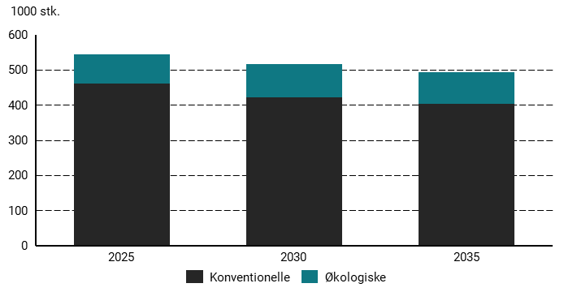
Figur 17.10 Bestand af malkekvæg, 1000 stk.
 | 2025 | 2030 | 2035
Økologiske | 81.81 | 94.49 | 88.95
Konventionelle | 461.57 | 422.76 | 404.29

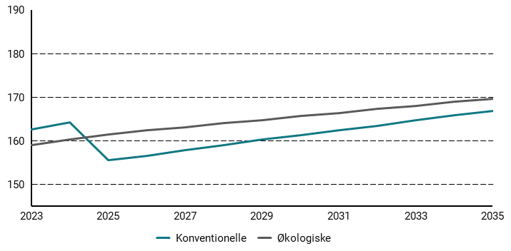
Figur 17.11 Metanudledning fra fordøjelse per malkeko, kg CH4 pr. dyr
 | 2023 | 2024 | 2025 | 2026 | 2027 | 2028 | 2029 | 2030 | 2031 | 2032 | 2033 | 2034 | 2035
Konventionelle | 162.51979644 | 164.17466289 | 155.53068874 | 156.57504585 | 157.89857527 | 158.93581275 | 160.25715956 | 161.32368247 | 162.36710825 | 163.44176311 | 164.73801669 | 165.80595407 | 166.81738356
Økologiske | 158.99180844 | 160.23925842 | 161.42647598 | 162.36882085 | 163.0938057 | 164.03444564 | 164.75701429 | 165.65668325 | 166.40149893 | 167.31292887 | 168.05490978 | 168.96462951 | 169.68296796

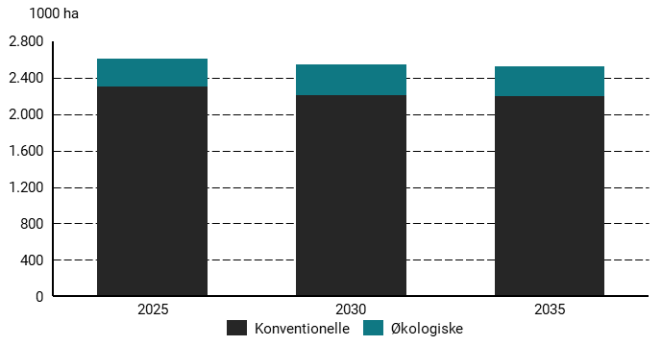
Figur 17.12 Konventionelle og økologiske landbrugsarealer, 1000 ha
 | 2025 | 2030 | 2035
Økologiske | 298.38 | 339.02 | 322.99
Konventionelle | 2306.05 | 2203.23 | 2198.4900839

18
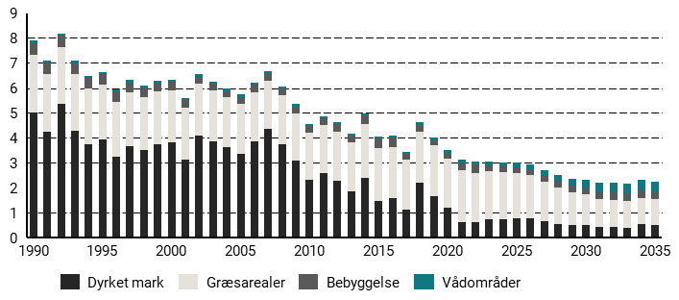
Figur 18.1 Udledninger fra LULUCF-sektoren, ekskl. skov, mio. ton CO2e
 | 1990 | 1991 | 1992 | 1993 | 1994 | 1995 | 1996 | 1997 | 1998 | 1999 | 2000 | 2001 | 2002 | 2003 | 2004 | 2005 | 2006 | 2007 | 2008 | 2009 | 2010 | 2011 | 2012 | 2013 | 2014 | 2015 | 2016 | 2017 | 2018 | 2019 | 2020 | 2021 | 2022 | 2023 | 2024 | 2025 | 2026 | 2027 | 2028 | 2029 | 2030 | 2031 | 2032 | 2033 | 2034 | 2035
Vådområder | 0.1 | 0.09 | 0.09 | 0.08 | 0.08 | 0.08 | 0.09 | 0.11 | 0.09 | 0.08 | 0.08 | 0.08 | 0.1 | 0.09 | 0.1 | 0.1 | 0.1 | 0.09 | 0.07 | 0.09 | 0.08 | 0.09 | 0.08 | 0.07 | 0.08 | 0.08 | 0.08 | 0.08 | 0.11 | 0.11 | 0.12 | 0.14 | 0.14 | 0.15 | 0.15 | 0.17 | 0.19 | 0.22 | 0.27 | 0.29 | 0.34 | 0.38 | 0.41 | 0.42 | 0.42 | 0.42
Bebyggelse | 0.45 | 0.45 | 0.45 | 0.44 | 0.44 | 0.42 | 0.4 | 0.39 | 0.37 | 0.35 | 0.33 | 0.31 | 0.29 | 0.28 | 0.26 | 0.29 | 0.28 | 0.28 | 0.28 | 0.27 | 0.27 | 0.28 | 0.3 | 0.27 | 0.35 | 0.4 | 0.37 | 0.23 | 0.29 | 0.22 | 0.21 | 0.29 | 0.34 | 0.23 | 0.24 | 0.24 | 0.25 | 0.25 | 0.26 | 0.26 | 0.27 | 0.27 | 0.28 | 0.28 | 0.29 | 0.29
Dyrket mark | 5.01 | 4.25 | 5.36 | 4.3 | 3.74 | 3.93 | 3.26 | 3.65 | 3.5 | 3.73 | 3.81 | 3.13 | 4.11 | 3.87 | 3.62 | 3.35 | 3.86 | 4.35 | 3.76 | 3.08 | 2.34 | 2.59 | 2.3 | 1.86 | 2.41 | 1.47 | 1.6 | 1.11 | 2.22 | 1.68 | 1.19 | 0.63 | 0.62 | 0.75 | 0.76 | 0.79 | 0.79 | 0.65 | 0.56 | 0.5 | 0.5 | 0.42 | 0.44 | 0.4 | 0.54 | 0.51
Græsarealer | 2.33 | 2.31 | 2.29 | 2.26 | 2.24 | 2.22 | 2.19 | 2.17 | 2.15 | 2.12 | 2.1 | 2.08 | 2.05 | 2.03 | 2 | 2 | 1.98 | 1.95 | 1.93 | 1.91 | 1.88 | 1.92 | 1.97 | 1.95 | 2.13 | 2.11 | 2.05 | 2.03 | 2.02 | 2.02 | 1.99 | 2.07 | 1.97 | 1.91 | 1.86 | 1.8 | 1.72 | 1.61 | 1.44 | 1.31 | 1.22 | 1.13 | 1.09 | 1.06 | 1.05 | 1.03

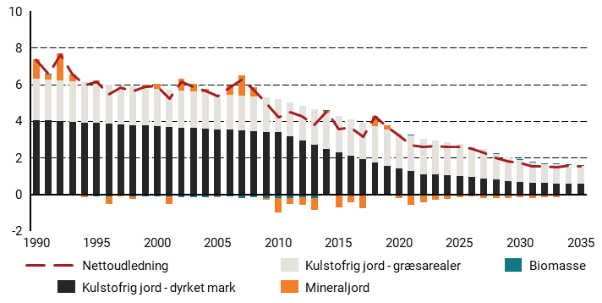
Figur 18.2 Udledninger og optag fra landbrugsarealer, mio. ton CO2e
 | 1990 | 1991 | 1992 | 1993 | 1994 | 1995 | 1996 | 1997 | 1998 | 1999 | 2000 | 2001 | 2002 | 2003 | 2004 | 2005 | 2006 | 2007 | 2008 | 2009 | 2010 | 2011 | 2012 | 2013 | 2014 | 2015 | 2016 | 2017 | 2018 | 2019 | 2020 | 2021 | 2022 | 2023 | 2024 | 2025 | 2026 | 2027 | 2028 | 2029 | 2030 | 2031 | 2032 | 2033 | 2034 | 2035
Mineraljord | 1.06 | 0.28 | 1.46 | 0.4 | -0.07 | 0.18 | -0.42 | -0.05 | -0.14 | 0.14 | 0.25 | -0.4 | 0.64 | 0.43 | 0.2 | -0.03 | 0.5 | 1.11 | 0.51 | -0.11 | -0.8 | -0.33 | -0.43 | -0.65 | 0.09 | -0.68 | -0.43 | -0.7 | 0.57 | 0.21 | -0.14 | -0.55 | -0.4 | -0.26 | -0.23 | -0.15 | -0.12 | -0.19 | -0.21 | -0.21 | -0.17 | -0.21 | -0.16 | -0.17 | -0.02 | -0.03
Biomasse | -0.05 | 0.01 | -0.03 | 0 | -0.06 | -0.09 | -0.13 | -0.07 | -0.1 | -0.12 | -0.12 | -0.12 | -0.14 | -0.14 | -0.13 | -0.12 | -0.11 | -0.19 | -0.15 | -0.18 | -0.2 | -0.19 | -0.14 | -0.18 | 0 | -0.01 | 0 | -0.05 | -0.05 | -0.06 | -0.05 | 0.04 | -0.05 | -0.03 | -0.02 | -0.02 | -0.01 | -0.01 | 0 | 0 | 0.01 | 0 | 0.01 | 0.01 | 0.02 | 0.01
Kulstofrig jord - dyrket mark | 4.06 | 4.03 | 4 | 3.96 | 3.93 | 3.89 | 3.86 | 3.83 | 3.79 | 3.76 | 3.72 | 3.69 | 3.66 | 3.62 | 3.59 | 3.55 | 3.52 | 3.49 | 3.45 | 3.42 | 3.38 | 3.15 | 2.92 | 2.71 | 2.5 | 2.3 | 2.1 | 1.92 | 1.74 | 1.57 | 1.41 | 1.26 | 1.12 | 1.08 | 1.03 | 0.99 | 0.94 | 0.88 | 0.81 | 0.74 | 0.7 | 0.65 | 0.62 | 0.6 | 0.58 | 0.57
Kulstofrig jord - græsarealer | 2.27 | 2.25 | 2.22 | 2.2 | 2.18 | 2.16 | 2.14 | 2.12 | 2.1 | 2.08 | 2.05 | 2.03 | 2.01 | 1.99 | 1.97 | 1.95 | 1.93 | 1.91 | 1.88 | 1.86 | 1.84 | 1.88 | 1.91 | 1.93 | 1.95 | 1.97 | 1.98 | 1.98 | 1.98 | 1.97 | 1.96 | 1.94 | 1.92 | 1.88 | 1.83 | 1.77 | 1.69 | 1.58 | 1.41 | 1.28 | 1.19 | 1.1 | 1.05 | 1.03 | 1.01 | 1
Nettoudledning | 7.34 | 6.56 | 7.65 | 6.56 | 5.98 | 6.15 | 5.46 | 5.82 | 5.64 | 5.86 | 5.91 | 5.21 | 6.16 | 5.9 | 5.63 | 5.35 | 5.83 | 6.31 | 5.7 | 4.99 | 4.22 | 4.51 | 4.27 | 3.81 | 4.54 | 3.58 | 3.65 | 3.14 | 4.24 | 3.69 | 3.18 | 2.69 | 2.58 | 2.66 | 2.62 | 2.6 | 2.51 | 2.26 | 2.01 | 1.81 | 1.72 | 1.55 | 1.53 | 1.47 | 1.59 | 1.54

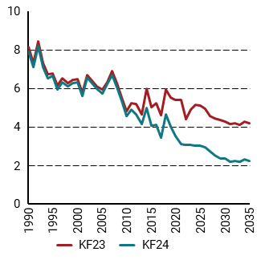
Figur 18.3 Landbrugs- og øvrige arealers samlede udledninger i KF23 og KF24, ekskl. Skov
 | 1990 | 1991 | 1992 | 1993 | 1994 | 1995 | 1996 | 1997 | 1998 | 1999 | 2000 | 2001 | 2002 | 2003 | 2004 | 2005 | 2006 | 2007 | 2008 | 2009 | 2010 | 2011 | 2012 | 2013 | 2014 | 2015 | 2016 | 2017 | 2018 | 2019 | 2020 | 2021 | 2022 | 2023 | 2024 | 2025 | 2026 | 2027 | 2028 | 2029 | 2030 | 2031 | 2032 | 2033 | 2034 | 2035
KF23 | 8.13 | 7.32 | 8.41 | 7.29 | 6.72 | 6.77 | 6.15 | 6.51 | 6.27 | 6.44 | 6.46 | 5.75 | 6.67 | 6.4 | 6.09 | 5.91 | 6.3 | 6.87 | 6.25 | 5.52 | 4.79 | 5.24 | 5.17 | 4.63 | 5.96 | 5.01 | 5.21 | 4.59 | 5.94 | 5.51 | 5.37 | 5.4 | 4.41 | 4.89 | 5.16 | 5.11 | 4.92 | 4.56 | 4.45 | 4.36 | 4.27 | 4.16 | 4.17 | 4.11 | 4.25 | 4.17
KF24 | 7.9 | 7.11 | 8.19 | 7.08 | 6.5 | 6.64 | 5.95 | 6.32 | 6.11 | 6.28 | 6.31 | 5.61 | 6.55 | 6.26 | 5.98 | 5.73 | 6.22 | 6.67 | 6.04 | 5.35 | 4.57 | 4.88 | 4.64 | 4.15 | 4.98 | 4.06 | 4.1 | 3.45 | 4.64 | 4.02 | 3.51 | 3.12 | 3.07 | 3.05 | 3.01 | 3.01 | 2.95 | 2.73 | 2.53 | 2.37 | 2.33 | 2.2 | 2.22 | 2.17 | 2.3 | 2.25

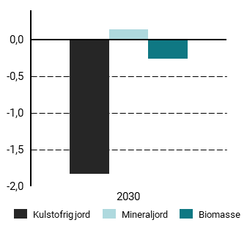
Figur 18.4 Væsentlige ændringer i udledninger i 2030 fra KF23 til KF24
 | 2030
Kulstofrig jord | -1.83
Mineraljord | 0.14
Biomasse | -0.27

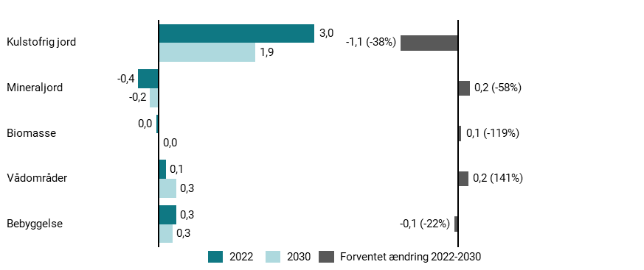
Figur 18.5 Udvikling i udledninger fra 2022 til 2030
 | 2022 | 2030
Kulstofrig jord | 3.03 | 1.89
Mineraljord | -0.4 | -0.17
Biomasse | -0.05 | 0.01
Vådområder | 0.14 | 0.34
Bebyggelse | 0.34 | 0.27

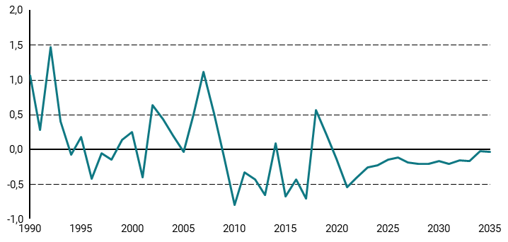
Figur 18.6 Udledninger og optag på mineraljorde, mio. ton CO2e
 | 1990 | 1991 | 1992 | 1993 | 1994 | 1995 | 1996 | 1997 | 1998 | 1999 | 2000 | 2001 | 2002 | 2003 | 2004 | 2005 | 2006 | 2007 | 2008 | 2009 | 2010 | 2011 | 2012 | 2013 | 2014 | 2015 | 2016 | 2017 | 2018 | 2019 | 2020 | 2021 | 2022 | 2023 | 2024 | 2025 | 2026 | 2027 | 2028 | 2029 | 2030 | 2031 | 2032 | 2033 | 2034 | 2035
 | 1.06 | 0.28 | 1.46 | 0.4 | -0.07 | 0.18 | -0.42 | -0.05 | -0.14 | 0.14 | 0.25 | -0.4 | 0.64 | 0.43 | 0.2 | -0.03 | 0.5 | 1.11 | 0.51 | -0.11 | -0.8 | -0.33 | -0.43 | -0.65 | 0.09 | -0.68 | -0.43 | -0.7 | 0.57 | 0.21 | -0.14 | -0.55 | -0.4 | -0.26 | -0.23 | -0.15 | -0.12 | -0.19 | -0.21 | -0.21 | -0.17 | -0.21 | -0.16 | -0.17 | -0.02 | -0.03

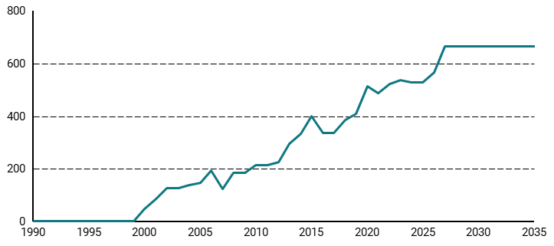
Figur 18.7 Efterafgrødeareal, 1000 ha
 | 1990 | 1991 | 1992 | 1993 | 1994 | 1995 | 1996 | 1997 | 1998 | 1999 | 2000 | 2001 | 2002 | 2003 | 2004 | 2005 | 2006 | 2007 | 2008 | 2009 | 2010 | 2011 | 2012 | 2013 | 2014 | 2015 | 2016 | 2017 | 2018 | 2019 | 2020 | 2021 | 2022 | 2023 | 2024 | 2025 | 2026 | 2027 | 2028 | 2029 | 2030 | 2031 | 2032 | 2033 | 2034 | 2035
 | 0 | 0 | 0 | 0 | 0 | 0 | 0 | 0 | 0 | 0 | 46.27 | 86.1 | 125.96 | 124.79 | 138.65 | 145.06 | 193.54 | 122.29 | 185.1 | 185.17 | 212.05 | 212.55 | 224.46 | 295.7 | 332.56 | 401.19 | 334.86 | 336.57 | 386.2 | 409.04 | 512.39 | 486.29 | 521.84 | 537 | 527.6 | 527.6 | 566.86 | 665.77 | 665.77 | 665.77 | 665.77 | 665.77 | 665.77 | 665.77 | 665.77 | 665.77

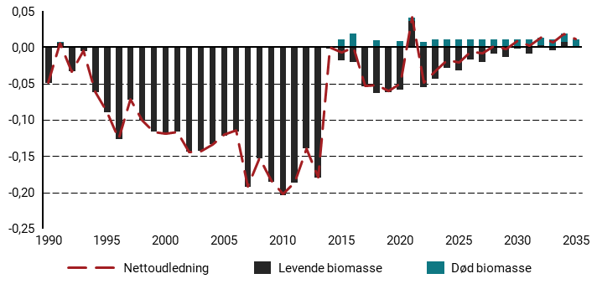
Figur 18.8 Udledninger og optag fra levende og døde biomasse på landbrugsarealer, mio. ton CO2e
 | 1990 | 1991 | 1992 | 1993 | 1994 | 1995 | 1996 | 1997 | 1998 | 1999 | 2000 | 2001 | 2002 | 2003 | 2004 | 2005 | 2006 | 2007 | 2008 | 2009 | 2010 | 2011 | 2012 | 2013 | 2014 | 2015 | 2016 | 2017 | 2018 | 2019 | 2020 | 2021 | 2022 | 2023 | 2024 | 2025 | 2026 | 2027 | 2028 | 2029 | 2030 | 2031 | 2032 | 2033 | 2034 | 2035
Levende biomasse | -0.05 | 0.01 | -0.03 | 0 | -0.06 | -0.09 | -0.13 | -0.07 | -0.1 | -0.12 | -0.12 | -0.12 | -0.14 | -0.14 | -0.13 | -0.12 | -0.12 | -0.19 | -0.15 | -0.18 | -0.2 | -0.19 | -0.14 | -0.18 | 0 | -0.02 | -0.02 | -0.05 | -0.06 | -0.06 | -0.06 | 0.04 | -0.06 | -0.04 | -0.03 | -0.03 | -0.02 | -0.02 | -0.01 | -0.01 | 0 | -0.01 | 0 | 0 | 0.01 | 0
Død biomasse | 0 | 0 | 0 | 0 | 0 | 0 | 0 | 0 | 0 | 0 | 0 | 0 | 0 | 0 | 0 | 0 | 0 | 0 | 0 | 0 | 0 | 0 | 0 | 0 | 0 | 0.01 | 0.02 | 0 | 0.01 | 0 | 0.01 | 0 | 0.01 | 0.01 | 0.01 | 0.01 | 0.01 | 0.01 | 0.01 | 0.01 | 0.01 | 0.01 | 0.01 | 0.01 | 0.01 | 0.01
Nettoudledning | -0.05 | 0.01 | -0.03 | 0 | -0.06 | -0.09 | -0.13 | -0.07 | -0.1 | -0.12 | -0.12 | -0.12 | -0.14 | -0.14 | -0.13 | -0.12 | -0.11 | -0.19 | -0.15 | -0.18 | -0.2 | -0.19 | -0.14 | -0.18 | 0 | -0.01 | 0 | -0.05 | -0.05 | -0.06 | -0.05 | 0.04 | -0.05 | -0.03 | -0.02 | -0.02 | -0.01 | -0.01 | 0 | 0 | 0.01 | 0 | 0.01 | 0.01 | 0.02 | 0.01

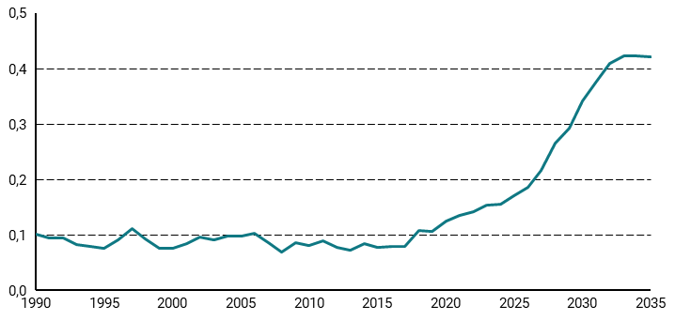
Figur 18.9 Udledninger fra vådområder, mio. ton CO2e
 | 1990 | 1991 | 1992 | 1993 | 1994 | 1995 | 1996 | 1997 | 1998 | 1999 | 2000 | 2001 | 2002 | 2003 | 2004 | 2005 | 2006 | 2007 | 2008 | 2009 | 2010 | 2011 | 2012 | 2013 | 2014 | 2015 | 2016 | 2017 | 2018 | 2019 | 2020 | 2021 | 2022 | 2023 | 2024 | 2025 | 2026 | 2027 | 2028 | 2029 | 2030 | 2031 | 2032 | 2033 | 2034 | 2035
 | 0.1 | 0.09 | 0.09 | 0.08 | 0.08 | 0.08 | 0.09 | 0.11 | 0.09 | 0.08 | 0.08 | 0.08 | 0.1 | 0.09 | 0.1 | 0.1 | 0.1 | 0.09 | 0.07 | 0.09 | 0.08 | 0.09 | 0.08 | 0.07 | 0.08 | 0.08 | 0.08 | 0.08 | 0.11 | 0.11 | 0.12 | 0.14 | 0.14 | 0.15 | 0.15 | 0.17 | 0.19 | 0.22 | 0.27 | 0.29 | 0.34 | 0.38 | 0.41 | 0.42 | 0.42 | 0.42

19
Figur 19.1 Udeldninger og optag fra skov og høstede træprodukter KF23 og KF24, mio. ton CO2e
 | 1990 | 1991 | 1992 | 1993 | 1994 | 1995 | 1996 | 1997 | 1998 | 1999 | 2000 | 2001 | 2002 | 2003 | 2004 | 2005 | 2006 | 2007 | 2008 | 2009 | 2010 | 2011 | 2012 | 2013 | 2014 | 2015 | 2016 | 2017 | 2018 | 2019 | 2020 | 2021 | 2022 | 2023 | 2024 | 2025 | 2026 | 2027 | 2028 | 2029 | 2030 | 2031 | 2032 | 2033 | 2034 | 2035
KF23 |  |  |  |  |  |  |  |  |  |  |  |  |  |  |  |  |  |  |  |  |  |  |  |  |  |  |  |  |  |  |  | -2.92 | -1.88 | -1.45 | -0.31 | -0.01 | 0.01 | -0.04 | -0.1 | -0.15 | -0.23 | -0.18 | -0.24 | -0.28 | -0.3 | -0.33
KF24 |  |  |  |  |  |  |  |  |  |  |  |  |  |  |  |  |  |  |  |  |  |  |  |  |  |  |  |  |  |  |  |  | -3.45 | -3.12 | -2.38 | -2.32 | -1.44 | -0.92 | -0.81 | -1.18 | -1.65 | -2.03 | -2.43 | -2.63 | -2.79 | -2.88
Skovstatistik 2022 | -1.2 | -1.08 | -1.26 | -1.47 | -1.36 | -1.33 | -1.35 | -1.24 | -1.11 | -0.98 | -1.23 | -1.03 | -0.9 | -0.86 | -0.78 | -0.76 | -0.8 | -1.08 | -1.94 | -1.97 | -2.21 | -3.27 | -3.65 | -3.48 | -4.09 | -4.15 | -3.23 | -2.74 | -2.14 | -2.49 | -2.22 | -2.92 | -3.45

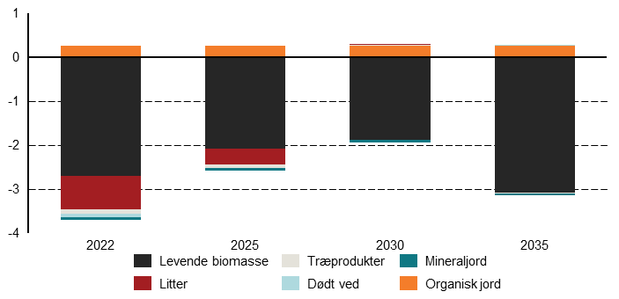
Figur 19.2 Dekomponering af udledninger og optag, mio. ton CO2e
 | 2022 | 2025 | 2030 | 2035
Levende biomasse | -2.7 | -2.09 | -1.88 | -3.08
Litter | -0.76 | -0.36 | 0 | 0
Træprodukter | -0.1 | -0.07 | 0.02 | -0.02
Dødt ved | -0.09 | -0.01 | 0 | 0
Mineraljord | -0.06 | -0.05 | -0.05 | -0.04
Organisk jord | 0.26 | 0.26 | 0.27 | 0.27

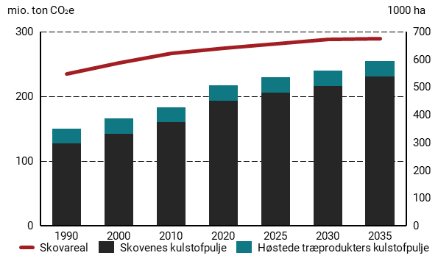
Figur 19.3 Udvikling i skovareal samt kulstofpuljerne i skove og høstede træprodukter, mio. ton CO2e, 1000 ha (højre)
 | 1990 | 2000 | 2010 | 2020 | 2025 | 2030 | 2035
Høstede træprodukters kulstofpulje | 23.1 | 23.4 | 22.5 | 23.7 | 23.9 | 23.9 | 23.9
Skovenes kulstofpulje | 127 | 142 | 160 | 193 | 206 | 215 | 231
Skovareal | 546.7 | 587.6 | 622.5 | 641.1 | 656.5 | 670.9 | 673.1

20
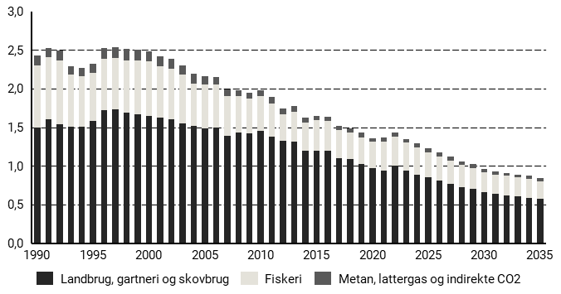
Figur 20.1 Energirelaterede udledninger fra landbrug, gartneri skovbrug og fiskeri, mio. ton CO2e
 | 1990 | 1991 | 1992 | 1993 | 1994 | 1995 | 1996 | 1997 | 1998 | 1999 | 2000 | 2001 | 2002 | 2003 | 2004 | 2005 | 2006 | 2007 | 2008 | 2009 | 2010 | 2011 | 2012 | 2013 | 2014 | 2015 | 2016 | 2017 | 2018 | 2019 | 2020 | 2021 | 2022 | 2023 | 2024 | 2025 | 2026 | 2027 | 2028 | 2029 | 2030 | 2031 | 2032 | 2033 | 2034 | 2035
Metan, lattergas og indirekte CO2 | 0.13 | 0.12 | 0.12 | 0.11 | 0.11 | 0.12 | 0.14 | 0.14 | 0.15 | 0.14 | 0.13 | 0.13 | 0.13 | 0.12 | 0.12 | 0.11 | 0.1 | 0.09 | 0.08 | 0.08 | 0.08 | 0.08 | 0.07 | 0.07 | 0.06 | 0.06 | 0.06 | 0.06 | 0.06 | 0.06 | 0.05 | 0.06 | 0.05 | 0.05 | 0.05 | 0.05 | 0.05 | 0.05 | 0.05 | 0.05 | 0.04 | 0.04 | 0.04 | 0.04 | 0.04 | 0.04
Fiskeri | 0.8 | 0.81 | 0.83 | 0.67 | 0.65 | 0.62 | 0.67 | 0.67 | 0.68 | 0.69 | 0.7 | 0.66 | 0.66 | 0.63 | 0.55 | 0.56 | 0.55 | 0.51 | 0.47 | 0.45 | 0.45 | 0.43 | 0.35 | 0.39 | 0.36 | 0.39 | 0.38 | 0.36 | 0.34 | 0.35 | 0.34 | 0.37 | 0.38 | 0.36 | 0.35 | 0.33 | 0.31 | 0.3 | 0.28 | 0.27 | 0.26 | 0.25 | 0.25 | 0.24 | 0.24 | 0.23
Landbrug, gartneri og skovbrug | 1.5 | 1.6 | 1.54 | 1.51 | 1.51 | 1.58 | 1.72 | 1.73 | 1.69 | 1.67 | 1.65 | 1.63 | 1.6 | 1.55 | 1.52 | 1.49 | 1.5 | 1.39 | 1.43 | 1.42 | 1.45 | 1.38 | 1.32 | 1.31 | 1.2 | 1.2 | 1.2 | 1.1 | 1.09 | 1.02 | 0.97 | 0.94 | 1 | 0.94 | 0.89 | 0.85 | 0.81 | 0.77 | 0.73 | 0.7 | 0.66 | 0.64 | 0.62 | 0.61 | 0.59 | 0.57

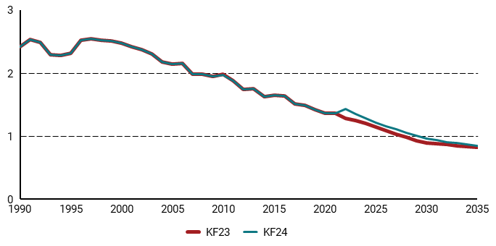
Figur 20.2 Sammenligning af sektorens udledninger i KF24 med KF23, mio. ton CO2e
 | 1990 | 1991 | 1992 | 1993 | 1994 | 1995 | 1996 | 1997 | 1998 | 1999 | 2000 | 2001 | 2002 | 2003 | 2004 | 2005 | 2006 | 2007 | 2008 | 2009 | 2010 | 2011 | 2012 | 2013 | 2014 | 2015 | 2016 | 2017 | 2018 | 2019 | 2020 | 2021 | 2022 | 2023 | 2024 | 2025 | 2026 | 2027 | 2028 | 2029 | 2030 | 2031 | 2032 | 2033 | 2034 | 2035
KF23 | 2.42 | 2.54 | 2.49 | 2.29 | 2.28 | 2.32 | 2.52 | 2.55 | 2.52 | 2.51 | 2.48 | 2.42 | 2.38 | 2.31 | 2.18 | 2.15 | 2.16 | 1.99 | 1.98 | 1.95 | 1.98 | 1.88 | 1.74 | 1.76 | 1.63 | 1.65 | 1.64 | 1.52 | 1.49 | 1.42 | 1.37 | 1.37 | 1.29 | 1.25 | 1.2 | 1.15 | 1.09 | 1.03 | 0.99 | 0.93 | 0.9 | 0.88 | 0.87 | 0.85 | 0.84 | 0.83
KF24 | 2.42 | 2.54 | 2.49 | 2.29 | 2.28 | 2.32 | 2.52 | 2.55 | 2.52 | 2.51 | 2.48 | 2.42 | 2.38 | 2.31 | 2.18 | 2.15 | 2.16 | 1.99 | 1.98 | 1.95 | 1.97 | 1.88 | 1.74 | 1.76 | 1.63 | 1.65 | 1.64 | 1.52 | 1.49 | 1.42 | 1.37 | 1.37 | 1.43 | 1.35 | 1.28 | 1.22 | 1.16 | 1.11 | 1.06 | 1.01 | 0.96 | 0.94 | 0.91 | 0.89 | 0.87 | 0.85

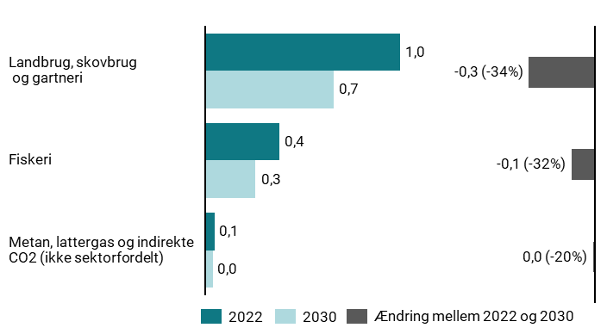
Figur 20.3 Udvikling i energirelaterede udledninger 2022-2030 i mio. ton CO2e
 | 2022 | 2030
Landbrug, skovbrug og gartneri | 1 | 0.66
Fiskeri | 0.38 | 0.26
Metan, lattergas og indirekte CO2 (ikke sektorfordelt) | 0.05 | 0.04

Figur 20.4 CO2e-udledninger fra energiforbrug i landbrug, skovbrug og gartneri, mio. ton CO2e
 | 2023 | 2025 | 2030 | 2035
Rumvarme | 0.02 | 0.01 | 0.01 | 0
Lavtemperatur | 0.02 | 0.01 | 0.01 | 0
Intern transport | 0.61 | 0.6 | 0.53 | 0.5

Figur 20.5 Energiforbrug i landbrug, gartneri og skovbrug, PJ
 | 1990 | 1991 | 1992 | 1993 | 1994 | 1995 | 1996 | 1997 | 1998 | 1999 | 2000 | 2001 | 2002 | 2003 | 2004 | 2005 | 2006 | 2007 | 2008 | 2009 | 2010 | 2011 | 2012 | 2013 | 2014 | 2015 | 2016 | 2017 | 2018 | 2019 | 2020 | 2021 | 2022 | 2023 | 2024 | 2025 | 2026 | 2027 | 2028 | 2029 | 2030 | 2031 | 2032 | 2033 | 2034 | 2035
Kul & Koks | 2.52 | 2.95 | 2.26 | 2.13 | 2.31 | 1.81 | 1.45 | 1.24 | 0.91 | 0.71 | 1.08 | 1.23 | 0.86 | 1.2 | 1.44 | 1.79 | 2 | 2.05 | 1.81 | 1.25 | 1.33 | 1.19 | 1.17 | 1.52 | 1.04 | 0.74 | 0.62 | 0.45 | 0.36 | 0.22 | 0.13 | 0.13 | 0.13 | 0.12 | 0.1 | 0.09 | 0.07 | 0.06 | 0.05 | 0.04 | 0.03 | 0.03 | 0.03 | 0.02 | 0.02 | 0.01
Ledningsgas - VE-del | 0 | 0 | 0 | 0 | 0 | 0 | 0 | 0 | 0 | 0 | 0 | 0 | 0 | 0 | 0 | 0 | 0 | 0 | 0 | 0 | 0 | 0 | 0 | 0 | 0.01 | 0.02 | 0.05 | 0.09 | 0.11 | 0.15 | 0.24 | 0.33 | 0.21 | 0.23 | 0.24 | 0.24 | 0.27 | 0.3 | 0.29 | 0.28 | 0.23 | 0.21 | 0.18 | 0.15 | 0.13 | 0.1
Ledningsgas - fossil-del | 2.22 | 2.68 | 2.39 | 2.46 | 2.49 | 2.56 | 2.67 | 2.64 | 2.48 | 2.24 | 2.38 | 2.69 | 2.54 | 2.32 | 2.26 | 2.25 | 2.24 | 1.87 | 1.66 | 1.69 | 1.75 | 1.63 | 1.59 | 1.51 | 1.41 | 1.48 | 1.68 | 1.69 | 1.42 | 1.33 | 1.26 | 1.17 | 0.44 | 0.38 | 0.31 | 0.24 | 0.15 | 0.06 | 0.02 | 0 | 0 | 0 | 0 | 0 | 0 | 0
Fjernvarme | 1.87 | 1.87 | 1.87 | 1.87 | 1.81 | 1.76 | 2.03 | 1.88 | 1.88 | 1.88 | 1.88 | 1.88 | 1.88 | 1.88 | 1.99 | 1.99 | 1.99 | 1.99 | 1.99 | 1.99 | 1.99 | 1.58 | 1.58 | 1.58 | 1.58 | 1.58 | 1.58 | 1.58 | 1.58 | 1.55 | 1.55 | 1.48 | 1.42 | 1.55 | 1.58 | 1.6 | 1.6 | 1.6 | 1.61 | 1.62 | 1.63 | 1.65 | 1.66 | 1.68 | 1.69 | 1.71
Øvrig VE | 0.04 | 0.04 | 0.04 | 0.05 | 0.05 | 0.06 | 0.19 | 0.08 | 0.09 | 0.09 | 0.14 | 0.14 | 0.16 | 0.2 | 0.24 | 0.16 | 0.41 | 0.62 | 0.75 | 0.58 | 0.63 | 0.64 | 0.62 | 0.63 | 0.67 | 0.74 | 0.84 | 0.82 | 0.95 | 1.06 | 1.19 | 1.39 | 1.61 | 1.8 | 1.79 | 1.9 | 1.93 | 1.95 | 2.1 | 2.09 | 2.28 | 2.24 | 2.21 | 2.17 | 2.13 | 2.09
Biomasse | 3.48 | 3.48 | 3.48 | 3.24 | 3.01 | 2.79 | 2.51 | 2.69 | 2.75 | 2.53 | 2.24 | 2.08 | 2.08 | 2.05 | 2.03 | 2.02 | 2.01 | 2.01 | 2.06 | 2.1 | 2.14 | 2.13 | 2.13 | 2.13 | 2.13 | 2.17 | 2.19 | 2.19 | 2.18 | 2.16 | 2.11 | 2.28 | 2.21 | 2.27 | 2.26 | 2.26 | 2.25 | 2.24 | 2.23 | 2.22 | 2.21 | 2.21 | 2.2 | 2.19 | 2.18 | 2.17
Elektricititet | 6.1 | 6.17 | 6.57 | 6.85 | 6.76 | 6.48 | 6.89 | 7.04 | 6.81 | 6.97 | 7.01 | 6.78 | 6.67 | 6.86 | 6.83 | 6.86 | 7.06 | 6.8 | 6.93 | 6.75 | 6.9 | 6.65 | 6.42 | 6.58 | 6.42 | 6.42 | 6.27 | 6.33 | 6.27 | 6.58 | 6.5 | 6.64 | 5.99 | 6.12 | 6.1 | 6.19 | 6.23 | 6.28 | 6.33 | 6.37 | 6.41 | 6.44 | 6.47 | 6.51 | 6.54 | 6.57
Olie | 14.81 | 15.34 | 15.7 | 15.33 | 15.25 | 16.01 | 17.4 | 17.35 | 16.75 | 16.99 | 16.42 | 15.94 | 15.82 | 15.16 | 14.36 | 13.83 | 14.5 | 13.69 | 14.92 | 15.61 | 15.74 | 15.21 | 14.74 | 14.2 | 13.53 | 13.98 | 13.85 | 12.8 | 12.88 | 12.23 | 11.88 | 11.5 | 12.92 | 12.14 | 11.55 | 11.07 | 10.66 | 10.24 | 9.73 | 9.37 | 8.83 | 8.59 | 8.36 | 8.14 | 7.91 | 7.68

Figur 20.6 Energiforbrug i fiskeri, PJ
 | 1990 | 1991 | 1992 | 1993 | 1994 | 1995 | 1996 | 1997 | 1998 | 1999 | 2000 | 2001 | 2002 | 2003 | 2004 | 2005 | 2006 | 2007 | 2008 | 2009 | 2010 | 2011 | 2012 | 2013 | 2014 | 2015 | 2016 | 2017 | 2018 | 2019 | 2020 | 2021 | 2022 | 2023 | 2024 | 2025 | 2026 | 2027 | 2028 | 2029 | 2030 | 2031 | 2032 | 2033 | 2034 | 2035
Elektricititet | 0 | 0 | 0 | 0 | 0 | 0 | 0 | 0 | 0 | 0 | 0 | 0 | 0 | 0 | 0 | 0 | 0 | 0 | 0 | 0 | 0 | 0 | 0 | 0 | 0 | 0 | 0 | 0 | 0 | 0 | 0 | 0 | 0 | 0 | 0 | 0 | 0 | 0 | 0 | 0 | 0 | 0 | 0 | 0 | 0 | 0
Olie | 10.78 | 10.97 | 11.14 | 9.01 | 8.83 | 8.32 | 9.02 | 9.02 | 9.22 | 9.36 | 9.45 | 8.93 | 8.92 | 8.53 | 7.39 | 7.49 | 7.47 | 6.89 | 6.29 | 6.11 | 6.05 | 5.75 | 4.67 | 5.21 | 4.86 | 5.21 | 5.19 | 4.89 | 4.65 | 4.73 | 4.57 | 5 | 5.08 | 4.87 | 4.71 | 4.4 | 4.19 | 4.03 | 3.85 | 3.66 | 3.47 | 3.41 | 3.34 | 3.28 | 3.22 | 3.16

